latam
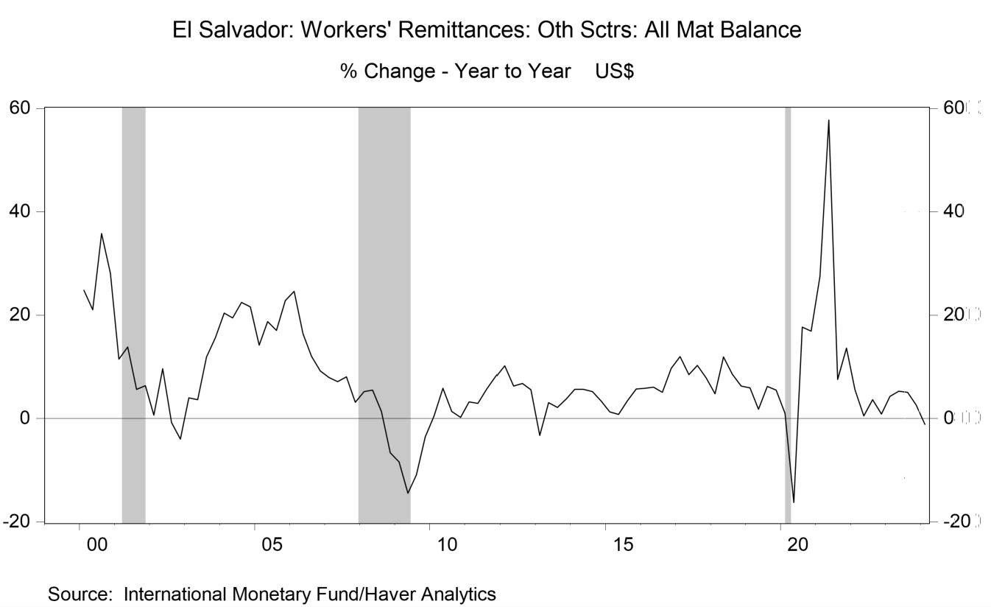
 | q1 | q2 | q3 | q4
2000 | 24.83 | 21.05 | 35.81 | 28.13
2001 | 11.46 | 13.83 | 5.66 | 6.36
2002 | 0.68 | 9.61 | -0.76 | -4
2003 | 3.98 | 3.68 | 11.89 | 15.61
2004 | 20.38 | 19.44 | 22.5 | 21.63
2005 | 14.2 | 18.8 | 17.02 | 22.85
2006 | 24.6 | 16.41 | 12.09 | 9.21
2007 | 7.94 | 7.12 | 8.06 | 3.12
2008 | 5.19 | 5.49 | 1.4 | -6.62
2009 | -8.38 | -14.43 | -10.89 | -3.54
2010 | 0.51 | 5.85 | 1.34 | 0.24
2011 | 3.23 | 2.96 | 5.72 | 8.11
2012 | 10.19 | 6.26 | 6.78 | 5.59
2013 | -3.29 | 3.08 | 2.16 | 3.78
2014 | 5.62 | 5.66 | 5.25 | 3.34
2015 | 1.33 | 0.82 | 3.42 | 5.72
2016 | 5.88 | 6.11 | 5.08 | 9.71
2017 | 12.01 | 8.49 | 10.26 | 7.85
2018 | 4.79 | 11.94 | 8.58 | 6.31
2019 | 5.92 | 1.81 | 6.2 | 5.52
2020 | 1.01 | -16.24 | 17.7 | 16.9
2021 | 27.51 | 57.72 | 7.57 | 13.66
2022 | 5.56 | 0.52 | 3.63 | 0.9
2023 | 4.32 | 5.31 | 5.07 | 2.64
2024 | -1.1 | --- | --- | ---

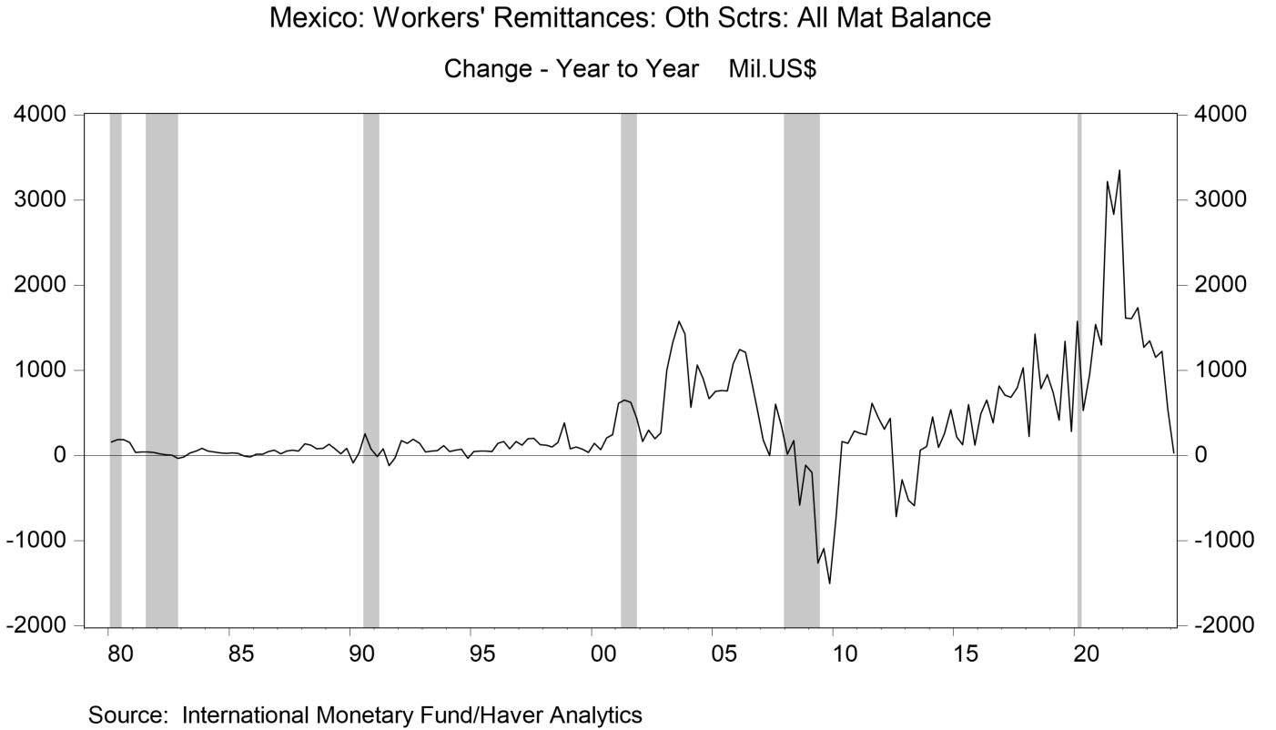
1980 | 160 | 186 | 185 | 156
1981 | 34 | 40 | 43 | 36
1982 | 19 | 9 | 2 | -33
1983 | -17 | 30 | 51 | 83
1984 | 51 | 40 | 28 | 24
1985 | 29 | 26 | -9 | -16
1986 | 13 | 13 | 47 | 60
1987 | 19 | 54 | 65 | 50
1988 | 136 | 121 | 79 | 83
1989 | 133 | 78 | 21 | 84
1990 | -87 | 31 | 256 | 79
1991 | -10 | 78 | -120 | -26
1992 | 177 | 141 | 193 | 145
1993 | 40 | 52 | 55 | 115
1994 | 44.2 | 60.7 | 71.9 | -34
1995 | 48.8 | 49.3 | 51.4 | 48.4
1996 | 142.8 | 163.2 | 79.7 | 165.4
1997 | 119.3 | 193.6 | 203.1 | 125.1
1998 | 124 | 98.1 | 155.1 | 384.7
1999 | 77.3 | 98.8 | 72 | 34.6
2000 | 144.5 | 68.5 | 205 | 245.3
2001 | 612.8 | 649.7 | 623.8 | 436.2
2002 | 163.7 | 297.2 | 194.8 | 263.4
2003 | 995.7 | 1326.5 | 1575.3 | 1426.7
2004 | 563.8 | 1064 | 899.9 | 665.4
2005 | 753.6 | 765.3 | 757.5 | 1080.2
2006 | 1246.8 | 1213.7 | 881.4 | 536.7
2007 | 181.9 | 0.2 | 601.6 | 345.3
2008 | 13.9 | 174.3 | -583 | -115.9
2009 | -202 | -1261 | -1093.8 | -1504.7
2010 | -725.3 | 161.9 | 143.1 | 288
2011 | 260.7 | 243.3 | 612.2 | 439.7
2012 | 308.8 | 434.7 | -718.6 | -286
2013 | -524.2 | -591.3 | 63.3 | 107.2
2014 | 455.2 | 95 | 254.8 | 540.5
2015 | 215 | 125.6 | 597.3 | 119.8
2016 | 488.6 | 649.9 | 385.7 | 818.6
2017 | 712 | 682.6 | 795 | 1030.9
2018 | 222.1 | 1427.4 | 786.3 | 949.3
2019 | 734.8 | 414.3 | 1340.2 | 281
2020 | 1576.6 | 528.2 | 952.6 | 1536.1
2021 | 1300.1 | 3217.4 | 2830.3 | 3351
2022 | 1614.6 | 1606.9 | 1735.5 | 1272.2
2023 | 1346.4 | 1154.4 | 1223.6 | 535.2
2024 | 28.8 | --- | --- | ---

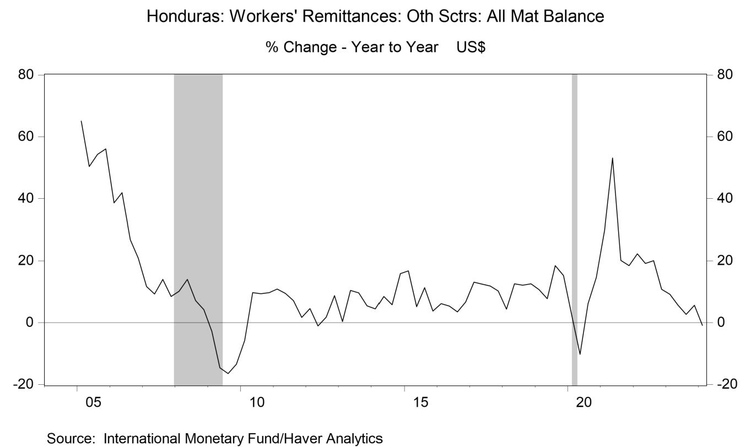
 | q1 | q2 | q3 | q4
2005 | 65.08 | 50.36 | 54.32 | 56.12
2006 | 38.6 | 41.89 | 26.81 | 20.91
2007 | 11.67 | 9.26 | 13.99 | 8.54
2008 | 10.21 | 13.99 | 7.15 | 4.24
2009 | -2.82 | -14.6 | -16.46 | -13.44
2010 | -5.75 | 9.71 | 9.4 | 9.77
2011 | 10.93 | 9.48 | 7.12 | 1.7
2012 | 4.55 | -1.04 | 1.78 | 8.78
2013 | 0.41 | 10.48 | 9.63 | 5.46
2014 | 4.5 | 8.53 | 5.84 | 15.85
2015 | 16.74 | 5.2 | 11.33 | 3.79
2016 | 6.14 | 5.34 | 3.53 | 6.72
2017 | 13.13 | 12.46 | 11.9 | 10.26
2018 | 4.36 | 12.59 | 12.18 | 12.59
2019 | 10.71 | 7.78 | 18.46 | 15.26
2020 | 2.36 | -10.22 | 6.21 | 14.65
2021 | 29.92 | 53.12 | 20.2 | 18.51
2022 | 22.33 | 19.15 | 20.09 | 10.78
2023 | 9.21 | 5.77 | 2.66 | 5.64
2024 | -0.88 | --- | --- | ---

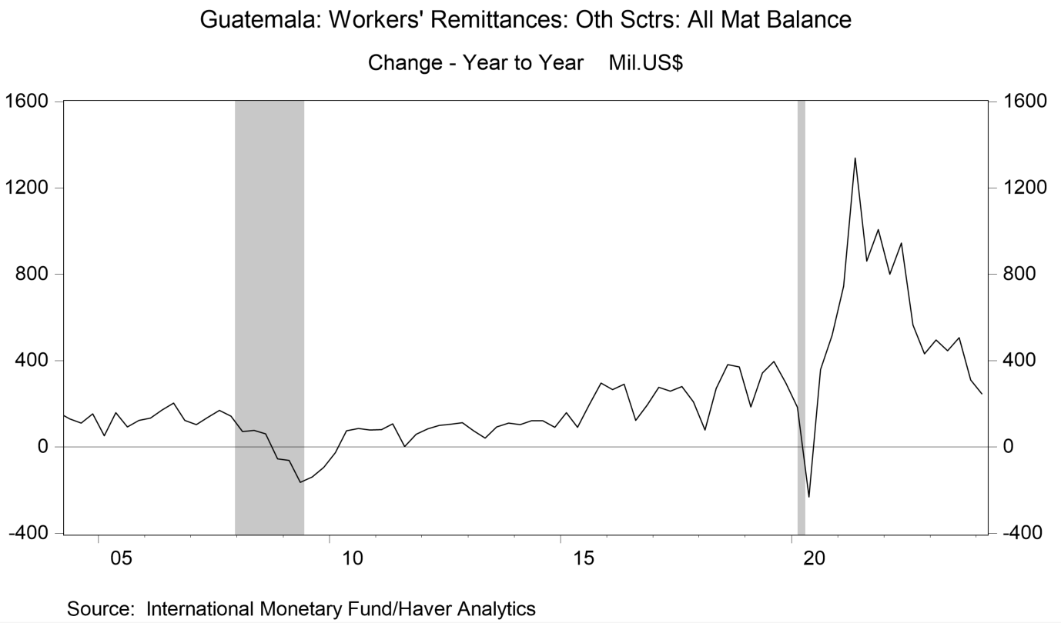
 | q1 | q2 | q3 | q4
1990 | 12.6 | 4.5 | 15.3 | 0.4
1991 | -8.1 | 19.7 | -0.7 | 15.2
1992 | 14.2 | 2.9 | 18.6 | 15.1
1993 | 5.4 | 3.3 | 5.6 | 11.2
1994 | 8.1 | 23.7 | 19.9 | 4.6
1995 | 23.8 | 24.7 | 22.6 | 23.4
1996 | 14.3 | -22.6 | 4.2 | 17.1
1997 | -8 | 19.8 | 5.9 | 7.1
1998 | 21.8 | 14.5 | 5.1 | -5.7
1999 | 6.7 | -22.9 | -10.7 | 42.4
2000 | 23.3 | 32.8 | 24.5 | 5
2001 | 37.2 | 22.7 | 9.1 | -22
2002 | 107.6 | 199.8 | 303.9 | 321.2
2003 | 175 | 163 | 95.1 | 89.5
2004 | 161.4 | 130.4 | 111.8 | 153.5
2005 | 51.4 | 159 | 93.4 | 123.9
2006 | 134.9 | 172.1 | 203.8 | 123
2007 | 104 | 137.7 | 170.3 | 143.1
2008 | 71.6 | 76.9 | 62 | -55
2009 | -62.1 | -163.4 | -138.3 | -94.1
2010 | -25.8 | 74.8 | 85.8 | 78.9
2011 | 81.2 | 107 | 2.8 | 59.4
2012 | 84.8 | 100.2 | 105 | 113.3
2013 | 75.6 | 41.7 | 93 | 111.3
2014 | 104 | 121.4 | 122.5 | 90.7
2015 | 159.2 | 92.1 | 194.8 | 295.6
2016 | 267 | 291.6 | 124 | 194.6
2017 | 276.9 | 259 | 279.6 | 208.3
2018 | 79.4 | 271.9 | 381.9 | 371
2019 | 186.3 | 341.9 | 396.2 | 297.1
2020 | 185 | -230.7 | 359.6 | 518.1
2021 | 745.3 | 1339.8 | 861.4 | 1006.7
2022 | 800.8 | 944.6 | 565.2 | 431.1
2023 | 496.2 | 446.3 | 506.1 | 310.8
2024 | 245.7 | --- | --- | ---

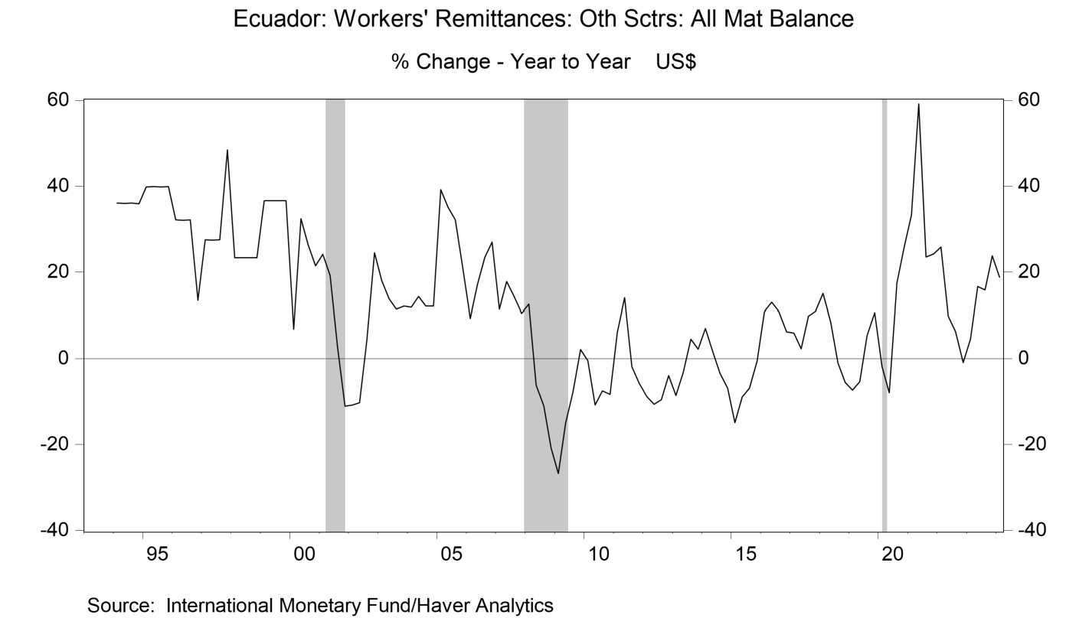
 | q1 | q2 | q3 | q4
1994 | 36.06 | 35.97 | 36.06 | 35.88
1995 | 39.82 | 39.93 | 39.82 | 39.87
1996 | 32.15 | 32.1 | 32.15 | 13.46
1997 | 27.5 | 27.45 | 27.5 | 48.43
1998 | 23.31 | 23.31 | 23.31 | 23.31
1999 | 36.64 | 36.66 | 36.64 | 36.63
2000 | 6.86 | 32.44 | 26.26 | 21.44
2001 | 24.13 | 19.21 | 2.31 | -11.04
2002 | -10.79 | -10.27 | 4.23 | 24.45
2003 | 18.02 | 13.76 | 11.4 | 12.15
2004 | 11.86 | 14.3 | 12.1 | 12.1
2005 | 39.22 | 35.11 | 32.19 | 20.69
2006 | 9.31 | 17.16 | 23.45 | 26.96
2007 | 11.39 | 17.78 | 14.4 | 10.54
2008 | 12.54 | -6.16 | -11.01 | -20.78
2009 | -26.74 | -14.98 | -7.87 | 2.12
2010 | -0.49 | -10.77 | -7.53 | -8.28
2011 | 6.18 | 14.04 | -1.89 | -5.72
2012 | -8.87 | -10.63 | -9.57 | -3.9
2013 | -8.55 | -3.25 | 4.51 | 2.22
2014 | 7.06 | 1.69 | -3.39 | -6.85
2015 | -14.87 | -8.91 | -6.85 | -0.52
2016 | 10.88 | 13.03 | 10.85 | 6.27
2017 | 5.98 | 2.31 | 9.92 | 11
2018 | 15.08 | 8.59 | -0.99 | -5.51
2019 | -7.35 | -5.34 | 5.3 | 10.71
2020 | -1.76 | -7.93 | 17.43 | 25.79
2021 | 33.33 | 59.2 | 23.48 | 24.26
2022 | 25.86 | 9.87 | 6.31 | -0.94
2023 | 4.56 | 16.65 | 15.86 | 23.81
2024 | 18.81 | --- | --- | ---

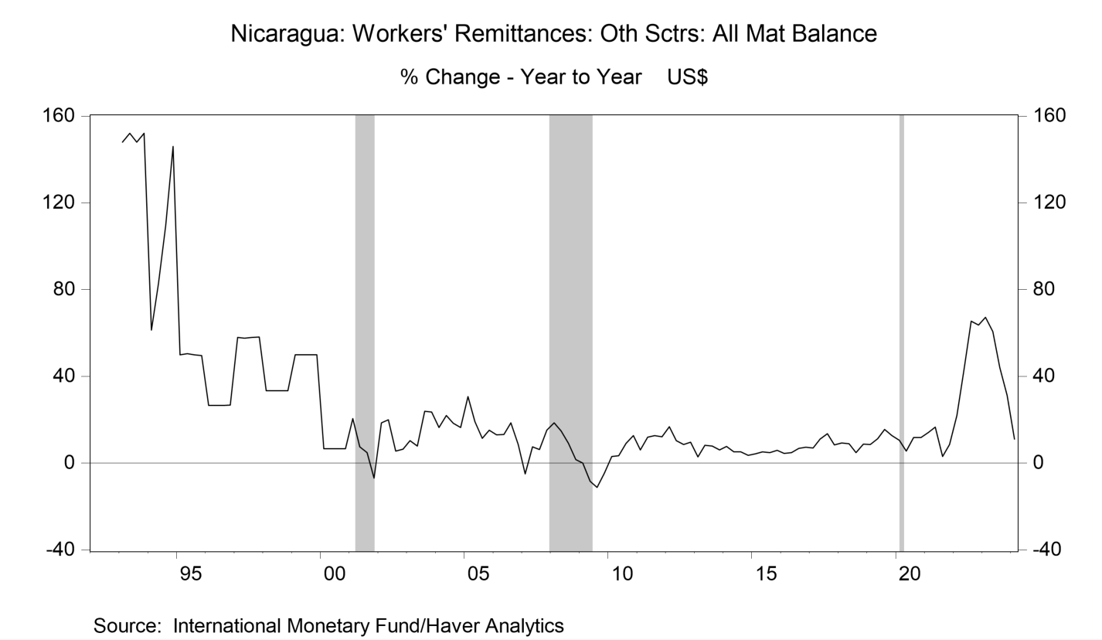
 | q1 | q2 | q3 | q4
1993 | 148 | 152 | 148 | 152
1994 | 61.29 | 82.54 | 109.68 | 146.03
1995 | 50 | 50.43 | 50 | 49.68
1996 | 26.67 | 26.59 | 26.67 | 26.72
1997 | 57.89 | 57.53 | 57.89 | 58.16
1998 | 33.33 | 33.33 | 33.33 | 33.33
1999 | 50 | 50 | 50 | 50
2000 | 6.67 | 6.67 | 6.67 | 6.67
2001 | 20.47 | 7.47 | 4.81 | -6.96
2002 | 18.55 | 19.97 | 5.5 | 6.39
2003 | 10.39 | 7.9 | 24.02 | 23.63
2004 | 16.45 | 21.97 | 18.4 | 16.39
2005 | 30.72 | 19.22 | 11.4 | 15.15
2006 | 13.02 | 13.16 | 18.67 | 8.67
2007 | -4.9 | 7.48 | 6.22 | 15.21
2008 | 18.53 | 14.91 | 9.23 | 1.67
2009 | 0.1 | -8.31 | -11.1 | -4.64
2010 | 3.01 | 3.51 | 9.07 | 12.71
2011 | 6.14 | 12 | 12.79 | 12.13
2012 | 16.76 | 10.4 | 8.65 | 9.66
2013 | 2.88 | 8.23 | 7.92 | 6.1
2014 | 7.73 | 5.18 | 5.19 | 3.68
2015 | 4.33 | 5.18 | 4.79 | 5.91
2016 | 4.53 | 4.79 | 6.83 | 7.4
2017 | 6.95 | 11.19 | 13.65 | 8.38
2018 | 9.31 | 8.95 | 4.84 | 8.78
2019 | 8.6 | 11.21 | 15.56 | 12.68
2020 | 10.6 | 5.64 | 11.91 | 11.8
2021 | 14.13 | 16.69 | 3.13 | 8.53
2022 | 22 | 42.68 | 65.53 | 63.72
2023 | 67.3 | 60.69 | 44.12 | 31.3
2024 | 11.18 | --- | --- | ---

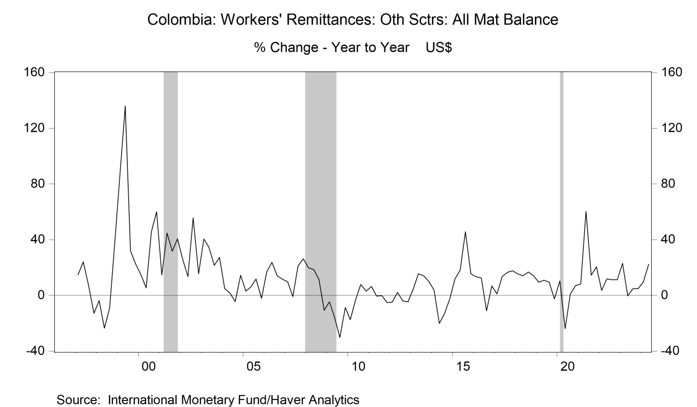
 | q1 | q2 | q3 | q4
1997 | 14.86 | 24.2 | 7.51 | -12.81
1998 | -3.66 | -23.55 | -9.15 | 38.26
1999 | 87.82 | 136.06 | 32.03 | 22.55
2000 | 14.82 | 5.34 | 45.61 | 60.15
2001 | 14.7 | 44.86 | 31.83 | 40.65
2002 | 25.89 | 13.61 | 55.63 | 15.49
2003 | 40.59 | 34.77 | 21.56 | 27.38
2004 | 4.89 | 1.85 | -4.31 | 14.51
2005 | 3.12 | 6.05 | 11.89 | -2.02
2006 | 16.97 | 23.71 | 14.15 | 11.73
2007 | 9.83 | -0.74 | 21.31 | 26.29
2008 | 19.88 | 18.64 | 11.4 | -10.62
2009 | -4.61 | -15.84 | -30.18 | -8.74
2010 | -17.46 | -3.34 | 7.94 | 3.13
2011 | 6.46 | -0.53 | -0.17 | -5.06
2012 | -4.69 | 2.2 | -3.91 | -4.58
2013 | 4.53 | 15.54 | 14.07 | 10.12
2014 | 3.85 | -20.12 | -13.17 | -2.47
2015 | 11.89 | 18.3 | 45.62 | 15.5
2016 | 13.41 | 12.45 | -11.03 | 6.74
2017 | 1.16 | 13.52 | 16.63 | 17.64
2018 | 15.36 | 14.13 | 16.8 | 14.07
2019 | 9.5 | 10.87 | 9.53 | -2.43
2020 | 10.38 | -23.76 | 0.95 | 7.07
2021 | 8.31 | 60.31 | 14.46 | 20.53
2022 | 3.7 | 11.78 | 11.3 | 11.24
2023 | 23.09 | -0.38 | 4.9 | 4.92
2024 | 9.85 | 22.25 | --- | ---

asia
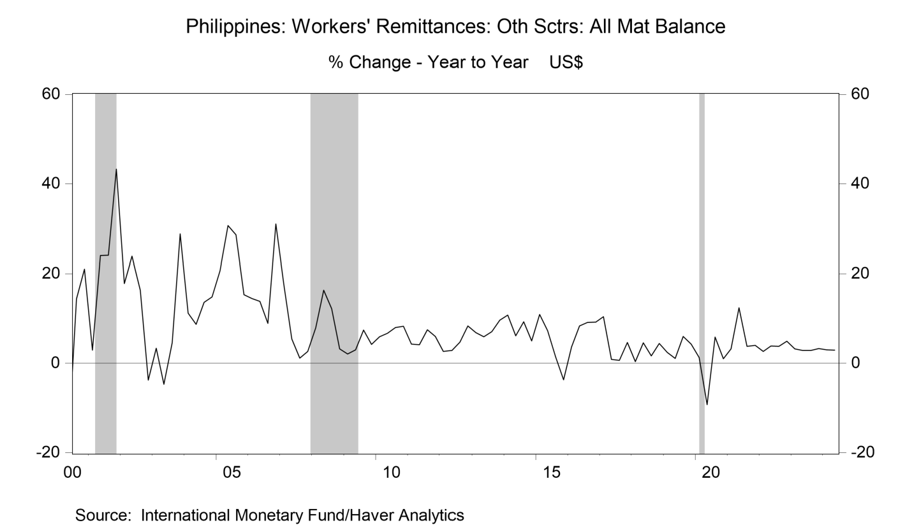
 | q1 | q2 | q3 | q4
2000 | -9.41 | -17.11 | 14.39 | 21.04
2001 | 2.97 | 23.96 | 24.06 | 43.32
2002 | 17.84 | 23.8 | 16.31 | -3.76
2003 | 3.38 | -4.67 | 4.6 | 28.8
2004 | 11.21 | 8.74 | 13.61 | 14.84
2005 | 20.71 | 30.64 | 28.58 | 15.31
2006 | 14.49 | 13.83 | 8.93 | 31.04
2007 | 17.66 | 5.42 | 1.18 | 2.64
2008 | 7.93 | 16.37 | 12.22 | 3.2
2009 | 2.1 | 3.02 | 7.46 | 4.19
2010 | 5.95 | 6.68 | 8.01 | 8.28
2011 | 4.3 | 4.17 | 7.53 | 6.02
2012 | 2.65 | 2.84 | 4.75 | 8.32
2013 | 6.84 | 5.92 | 7.1 | 9.61
2014 | 10.76 | 6.14 | 9.3 | 4.98
2015 | 10.94 | 7.31 | 1.42 | -3.72
2016 | 3.68 | 8.33 | 9.18 | 9.22
2017 | 10.45 | 0.89 | 0.67 | 4.62
2018 | 0.39 | 4.6 | 1.65 | 4.42
2019 | 2.47 | 1.07 | 5.98 | 4.27
2020 | 1.29 | -9.25 | 5.86 | 0.98
2021 | 3.21 | 12.4 | 3.79 | 4.03
2022 | 2.64 | 3.85 | 3.77 | 4.96
2023 | 3.22 | 2.88 | 2.88 | 3.27
2024 | 2.99 | 2.96 | --- | ---

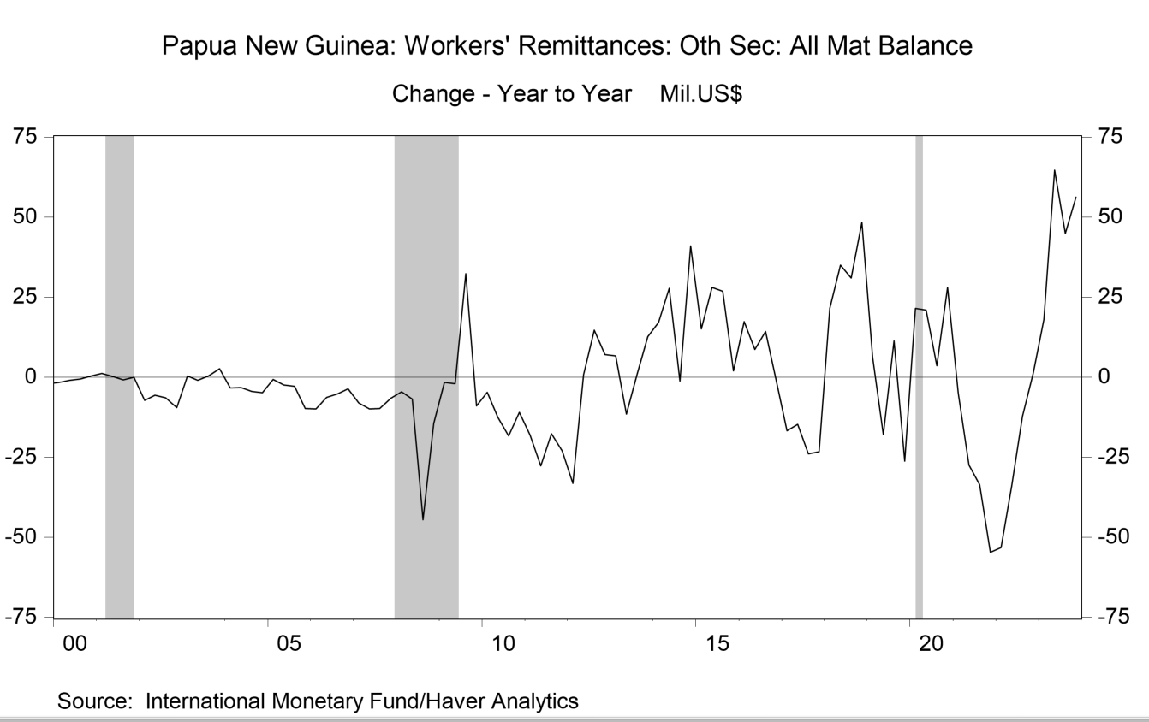
level | q1 | q2 | q3 | q4 | yoy change | q1 | q2 | q3 | q4
2000 | -3.5 | -2.9 | -2.4 | -2.5 | 2000 | -1.7 | -1 | -0.6 | 0.4
2001 | -2.4 | -2.7 | -3.2 | -2.5 | 2001 | 1.1 | 0.2 | -0.8 | 0
2002 | -9.6 | -8.3 | -9.6 | -12.1 | 2002 | -7.2 | -5.6 | -6.4 | -9.6
2003 | -9.2 | -9.3 | -9.3 | -9.5 | 2003 | 0.4 | -1 | 0.3 | 2.6
2004 | -12.6 | -12.5 | -13.7 | -14.4 | 2004 | -3.4 | -3.2 | -4.4 | -4.9
2005 | -13.3 | -15 | -16.5 | -24.2 | 2005 | -0.7 | -2.5 | -2.8 | -9.8
2006 | -23.2 | -21.3 | -21.7 | -27.9 | 2006 | -9.9 | -6.3 | -5.2 | -3.7
2007 | -31.2 | -31.2 | -31.5 | -34.5 | 2007 | -8 | -9.9 | -9.8 | -6.6
2008 | -35.8 | -38 | -76.1 | -49 | 2008 | -4.6 | -6.8 | -44.6 | -14.5
2009 | -37.5 | -40 | -43.8 | -58 | 2009 | -1.7 | -2 | 32.3 | -9
2010 | -42.2 | -52.6 | -62.1 | -69 | 2010 | -4.7 | -12.6 | -18.3 | -11
2011 | -60.3 | -80.3 | -79.8 | -92.1 | 2011 | -18.1 | -27.7 | -17.7 | -23.1
2012 | -93.5 | -79.5 | -65.2 | -85.1 | 2012 | -33.2 | 0.8 | 14.6 | 7
2013 | -86.9 | -91 | -64.3 | -72.4 | 2013 | 6.6 | -11.5 | 0.9 | 12.7
2014 | -69.8 | -63.3 | -65.6 | -31.4 | 2014 | 17.1 | 27.7 | -1.3 | 41
2015 | -54.8 | -35.3 | -38.8 | -29.4 | 2015 | 15 | 28 | 26.8 | 2
2016 | -37.5 | -26.7 | -24.5 | -30.5 | 2016 | 17.3 | 8.6 | 14.3 | -1.1
2017 | -54.2 | -41.4 | -48.5 | -53.8 | 2017 | -16.7 | -14.7 | -24 | -23.3
2018 | -32.7 | -6.4 | -17.5 | -5.5 | 2018 | 21.5 | 35 | 31 | 48.3
2019 | -26.5 | -24.3 | -6.2 | -31.8 | 2019 | 6.2 | -17.9 | 11.3 | -26.3
2020 | -5 | -3.4 | -2.6 | -3.8 | 2020 | 21.5 | 20.9 | 3.6 | 28
2021 | -10 | -30.9 | -36.2 | -58.5 | 2021 | -5 | -27.5 | -33.6 | -54.7
2022 | -63.2 | -64.7 | -48.4 | -57.3 | 2022 | -53.2 | -33.8 | -12.2 | 1.2
2023 | -45.2 | 0 | -3.5 | -1.1 | 2023 | 18 | 64.7 | 44.9 | 56.2

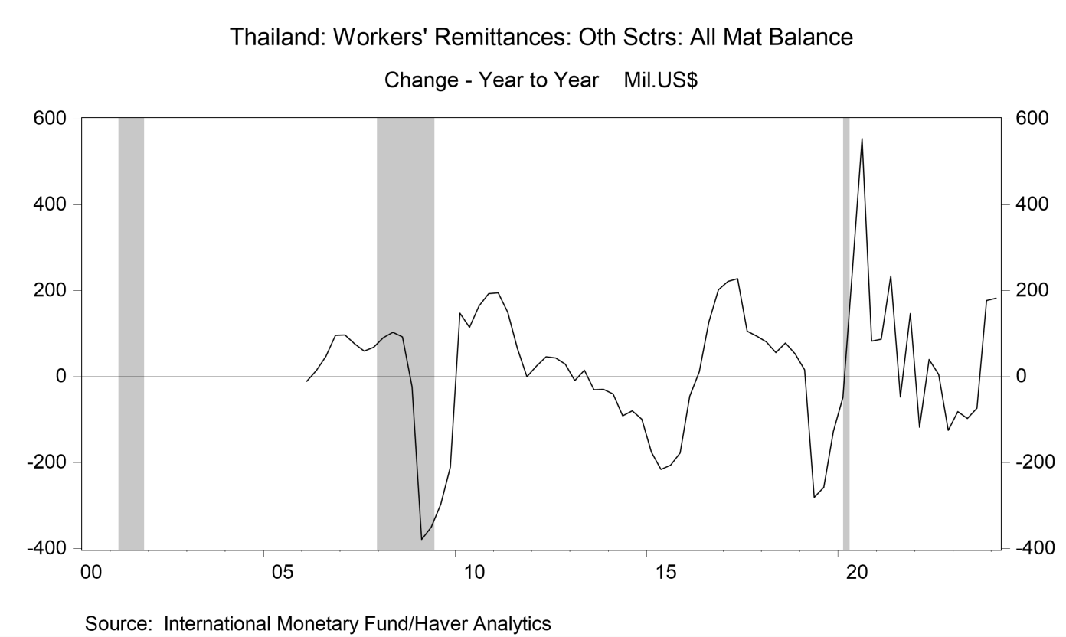
level | q1 | q2 | q3 | q4 | yoy change | q1 | q2 | q3 | q4
2005 | 304.1 | 310.7 | 281.9 | 290.3 | 2006 | -10.9 | 14.3 | 47.2 | 95.7
2006 | 293.2 | 325 | 329.1 | 386 | 2007 | 97 | 76.7 | 59.3 | 68.5
2007 | 390.2 | 401.7 | 388.4 | 454.5 | 2008 | 90.4 | 103.7 | 92.6 | -23.2
2008 | 480.6 | 505.4 | 481 | 431.3 | 2009 | -378.6 | -350.1 | -297.2 | -210.6
2009 | 102 | 155.3 | 183.8 | 220.7 | 2010 | 147.5 | 114.9 | 164.8 | 193.1
2010 | 249.5 | 270.2 | 348.6 | 413.8 | 2011 | 195.4 | 150 | 65.6 | 0.2
2011 | 444.9 | 420.2 | 414.2 | 414 | 2012 | 24.7 | 46.3 | 43.6 | 29.1
2012 | 469.6 | 466.5 | 457.8 | 443.1 | 2013 | -9.3 | 14.8 | -30.8 | -29.4
2013 | 460.3 | 481.3 | 427 | 413.7 | 2014 | -39.8 | -90.9 | -79.6 | -98.7
2014 | 420.5 | 390.4 | 347.4 | 315 | 2015 | -175.6 | -215.5 | -205.8 | -177.2
2015 | 244.9 | 174.9 | 141.6 | 137.8 | 2016 | -45.2 | 11.7 | 127.7 | 202
2016 | 199.7 | 186.6 | 269.3 | 339.8 | 2017 | 222 | 228 | 105.7 | 94
2017 | 421.7 | 414.6 | 375 | 433.8 | 2018 | 80.6 | 55.8 | 78.3 | 53.6
2018 | 502.3 | 470.4 | 453.3 | 487.4 | 2019 | 16 | -280.6 | -257.2 | -127.9
2019 | 518.3 | 189.8 | 196.1 | 359.5 | 2020 | -48.1 | 250 | 553.8 | 82.8
2020 | 470.2 | 439.8 | 749.9 | 442.3 | 2021 | 86.8 | 234.4 | -47.7 | 147
2021 | 557 | 674.2 | 702.2 | 589.3 | 2022 | -117.5 | 40.3 | 5.5 | -124.9
2022 | 439.5 | 714.5 | 707.7 | 464.4 | 2023 | -81.1 | -97.4 | -73 | 177.1
2023 | 358.4 | 617.1 | 634.7 | 641.5 | 2024 | 182.5 | --- | --- | ---
2024 | 540.9 | --- | --- | ---

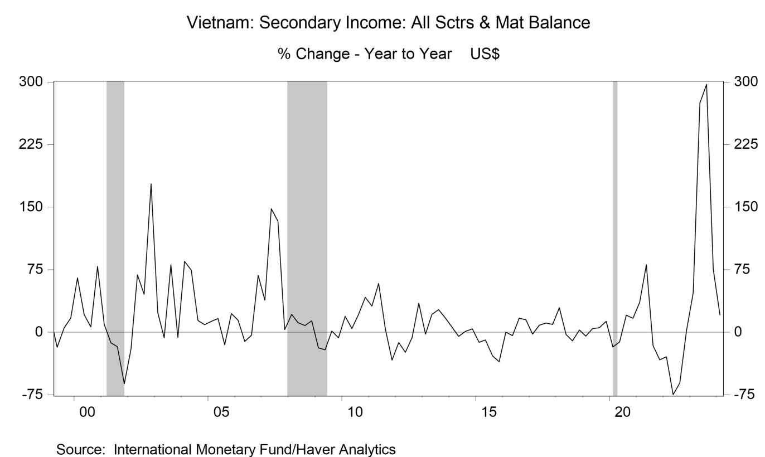
yoy% | q1 | q2 | q3 | q4
1998 | 3.23 | 23.71 | 16.95 | 67.5
1999 | 17.41 | -17.77 | 5.07 | 17.01
2000 | 65.4 | 21.19 | 6.55 | 79.08
2001 | 9.43 | -12.59 | -17.15 | -61.82
2002 | -19.96 | 68.8 | 45.7 | 177.99
2003 | 23.62 | -6.64 | 80.97 | -6.17
2004 | 85.14 | 74.62 | 14.07 | 9.16
2005 | 13.3 | 16.57 | -14.94 | 22.54
2006 | 14.37 | -10.85 | -3.51 | 68.13
2007 | 38.41 | 148.11 | 133.07 | 2.99
2008 | 21.36 | 11.39 | 8.21 | 13.84
2009 | -18.44 | -21 | 1.51 | -6.62
2010 | 19.32 | 4.42 | 21.45 | 41.95
2011 | 31.46 | 58.65 | 4.07 | -33.44
2012 | -12.19 | -23.98 | -6.16 | 34.99
2013 | -2.35 | 21.52 | 27.25 | 16.81
2014 | 5.67 | -4.9 | 1.11 | 3.98
2015 | -11.91 | -9.33 | -27.95 | -35.33
2016 | 0.1 | -3.83 | 16.69 | 15.31
2017 | -2.32 | 8.58 | 11.13 | 9.41
2018 | 29.45 | -2.46 | -10.14 | 2.67
2019 | -4.48 | 4.39 | 5.4 | 12.99
2020 | -17.46 | -11.46 | 20.64 | 16.81
2021 | 35.78 | 80.81 | -15.9 | -33.05
2022 | -29.13 | -74.7 | -60.71 | 2.18
2023 | 47.07 | 274.63 | 297.13 | 75.4
2024 | 20.97 | --- | --- | ---

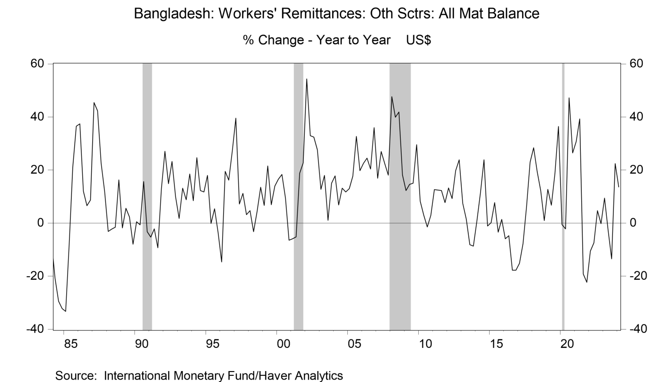
yoy% | q1 | q2 | q3 | q4
1985 | -33.23 | -7.78 | 21.05 | 36.55
1986 | 37.41 | 11.98 | 6.6 | 8.7
1987 | 45.4 | 42.28 | 22.64 | 11.88
1988 | -3.11 | -2.28 | -1.55 | 16.31
1989 | -1.76 | 5.64 | 2.33 | -7.97
1990 | 0.51 | -0.67 | 15.65 | -3.18
1991 | -5.29 | -2.17 | -9.3 | 12.88
1992 | 27.11 | 14.89 | 23.22 | 9.98
1993 | 1.73 | 13.14 | 8.85 | 18.54
1994 | 8.43 | 24.65 | 12.3 | 11.79
1995 | 18.03 | -0.1 | 5.4 | -3.6
1996 | -14.6 | 19.47 | 16.23 | 27.16
1997 | 39.57 | 7.18 | 11.2 | 3.18
1998 | 4.73 | -3.21 | 4.44 | 13.52
1999 | 6.7 | 21.55 | 6.96 | 14.01
2000 | 16.61 | 18.38 | 9.44 | -6.43
2001 | -5.87 | -5.16 | 18.77 | 22.7
2002 | 54.35 | 32.99 | 32.43 | 27.63
2003 | 12.75 | 18.02 | 1.09 | 15.03
2004 | 17.78 | 6.88 | 13.18 | 11.79
2005 | 13.02 | 17.71 | 32.66 | 19.77
2006 | 22.52 | 24.45 | 20.37 | 35.96
2007 | 16.92 | 27.01 | 22.41 | 18.06
2008 | 47.62 | 39.93 | 41.89 | 18.14
2009 | 12.29 | 14.58 | 15.08 | 29.58
2010 | 8.28 | 3.02 | -1.45 | 2.94
2011 | 12.68 | 12.43 | 12.28 | 7.77
2012 | 13.3 | 9.3 | 19.8 | 23.86
2013 | 7.46 | 1.53 | -8.13 | -8.67
2014 | 0.91 | 11.49 | 23.84 | -1.04
2015 | 0.12 | 7.78 | -3.38 | 1.42
2016 | -5.91 | -4.72 | -17.74 | -17.77
2017 | -15.12 | -7.73 | 6.19 | 22.99
2018 | 28.41 | 19.41 | 12.17 | 0.95
2019 | 12.71 | 6.74 | 18.62 | 36.45
2020 | -0.58 | -2.11 | 47.2 | 26.42
2021 | 30.75 | 39.25 | -19.13 | -22.3
2022 | -10.53 | -7.42 | 4.68 | -0.17
2023 | 9.39 | -2.59 | -13.49 | 22.4
2024 | 13.61 | --- | --- | ---

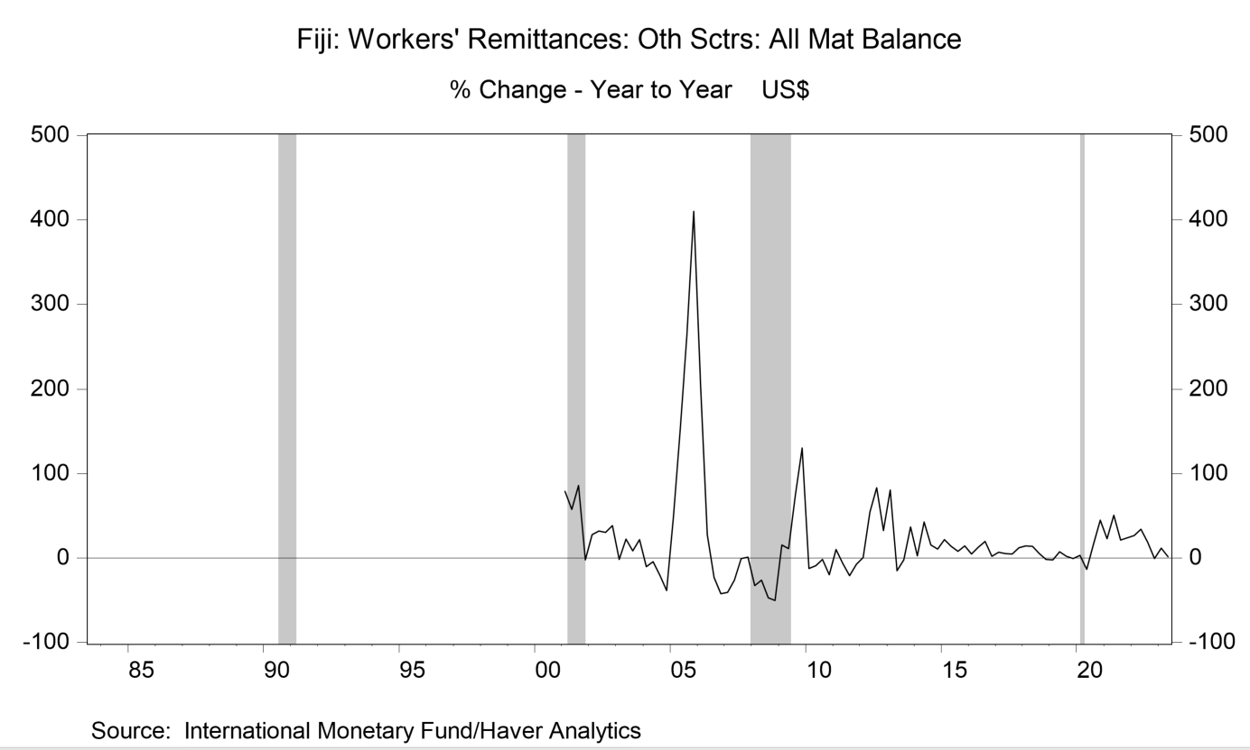
yoy% | q1 | q2 | q3 | q4
2001 | 79.17 | 57.69 | 86 | -2.27
2002 | 27.91 | 31.71 | 30.11 | 38.37
2003 | -1.82 | 22.22 | 8.26 | 21.85
2004 | -10.19 | -4.55 | -20.61 | -38.62
2005 | 48.45 | 151.59 | 264.42 | 410.11
2006 | 206.94 | 27.44 | -23.22 | -42.29
2007 | -40.95 | -26.24 | -0.69 | 1.15
2008 | -32.57 | -26.51 | -47.06 | -50.19
2009 | 15.34 | 10.96 | 74.51 | 130.3
2010 | -12.32 | -9.05 | -1.5 | -19.74
2011 | 10.11 | -6.33 | -20.91 | -7.38
2012 | 0.51 | 54.59 | 83.17 | 32.74
2013 | 80.71 | -15.31 | -2.36 | 37
2014 | 2.53 | 42.8 | 15.32 | 10.71
2015 | 21.64 | 13.95 | 7.93 | 14.51
2016 | 4.73 | 12.93 | 19.44 | 2.11
2017 | 6.88 | 5.42 | 4.52 | 12.41
2018 | 14.49 | 13.52 | 5.36 | -1.67
2019 | -2.11 | 7.21 | 2.13 | -0.68
2020 | 2.87 | -13.3 | 16.4 | 44.69
2021 | 23.04 | 50.9 | 21.27 | 23.91
2022 | 26.38 | 34.21 | 18.68 | -0.86
2023 | 11.78 | 1.6 | 1.0 | 0.5

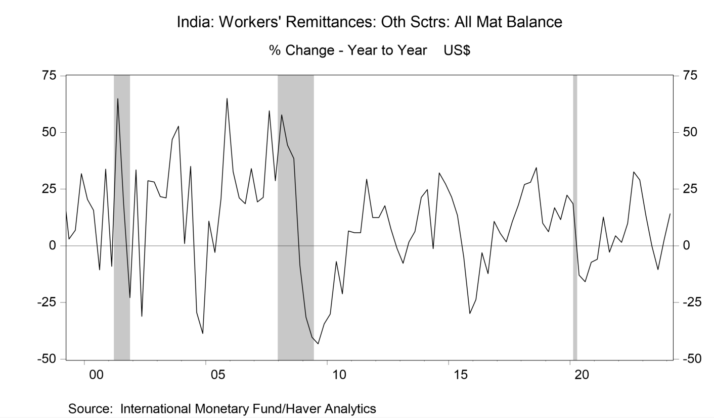
yoy% | q1 | q2 | q3 | q4
1999 | 26.87 | 2.95 | 6.92 | 31.81
2000 | 20.43 | 15.71 | -10.57 | 33.84
2001 | -9.07 | 64.88 | 18.49 | -22.86
2002 | 33.49 | -31.05 | 28.75 | 28.22
2003 | 21.7 | 21.18 | 46.87 | 52.76
2004 | 1 | 35.11 | -29.47 | -38.68
2005 | 10.89 | -2.88 | 20.7 | 65.01
2006 | 32.72 | 21.19 | 18.61 | 34.12
2007 | 19.33 | 21.39 | 59.55 | 28.77
2008 | 57.76 | 44.48 | 38.5 | -8.57
2009 | -31.39 | -40.38 | -43.25 | -34.39
2010 | -30.08 | -6.97 | -21.19 | 6.6
2011 | 5.81 | 5.76 | 29.38 | 12.41
2012 | 12.46 | 17.68 | 7.5 | -1.13
2013 | -7.69 | 1.65 | 6.36 | 21.42
2014 | 24.78 | -1.24 | 32.14 | 27.32
2015 | 21.46 | 13.5 | -5.04 | -29.88
2016 | -23.71 | -3 | -12.23 | 10.84
2017 | 5.61 | 1.73 | 10.71 | 18.05
2018 | 27.01 | 28.1 | 34.48 | 10.07
2019 | 6.27 | 16.76 | 11.58 | 22.36
2020 | 18.53 | -12.94 | -15.78 | -7.24
2021 | -5.92 | 12.7 | -2.78 | 4.43
2022 | 1.52 | 9.92 | 32.62 | 29.05
2023 | 13.52 | -0.07 | -10.45 | 2.58
2024 | 14.18 | --- | --- | ---

africa
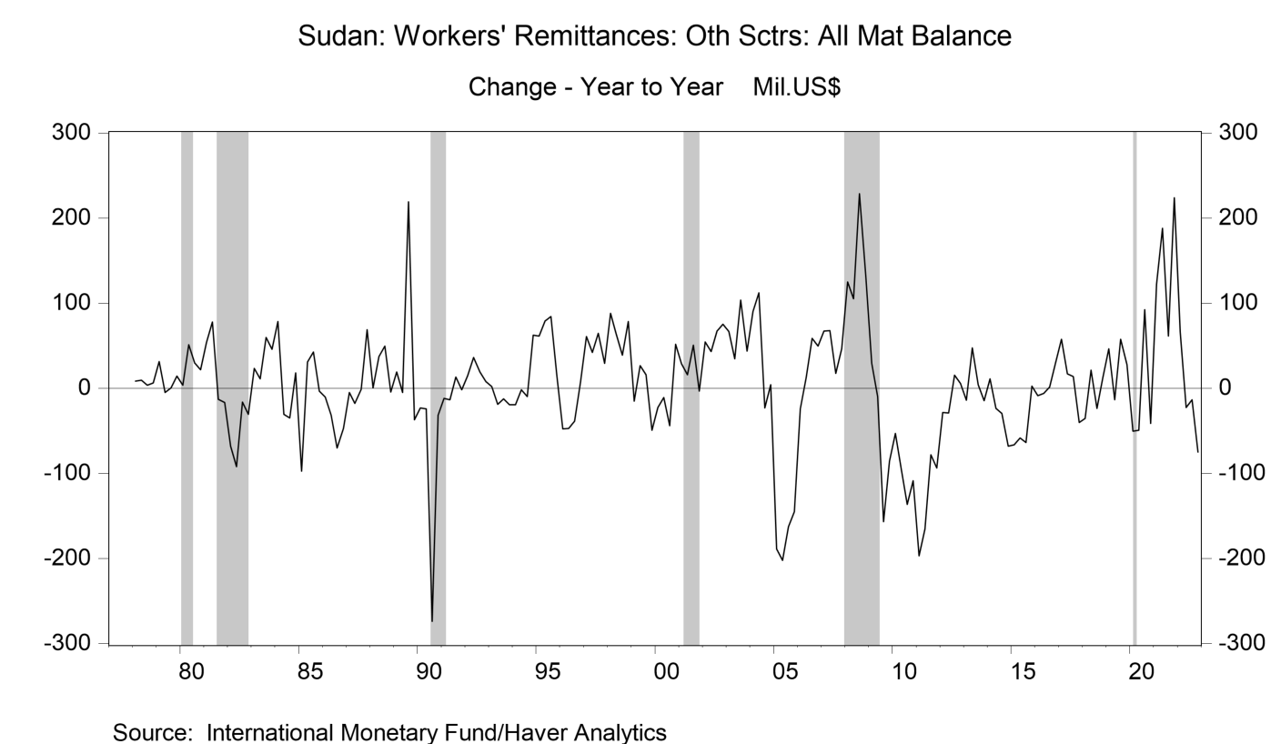
level | q1 | q2 | q3 | q4 | yoy change | q1 | q2 | q3 | q4
1980 | 50.4 | 62.8 | 43.8 | 55.2 | 1980 | 3.6 | 51.3 | 29.9 | 21.6
1981 | 104.4 | 140.8 | 31 | 38.2 | 1981 | 54 | 78 | -12.8 | -17
1982 | 36.1 | 48.4 | 14.7 | 7.4 | 1982 | -68.3 | -92.4 | -16.3 | -30.8
1983 | 59.7 | 59.2 | 74.2 | 53 | 1983 | 23.6 | 10.8 | 59.5 | 45.6
1984 | 138 | 28.8 | 39.2 | 70.8 | 1984 | 78.3 | -30.4 | -35 | 17.8
1985 | 40.3 | 59.6 | 81.6 | 67.2 | 1985 | -97.7 | 30.8 | 42.4 | -3.6
1986 | 29.8 | 28.1 | 11.5 | 19.9 | 1986 | -10.5 | -31.5 | -70.1 | -47.3
1987 | 24.6 | 10.4 | 10 | 88.6 | 1987 | -5.2 | -17.7 | -1.5 | 68.7
1988 | 24.9 | 47.6 | 59.6 | 84.2 | 1988 | 0.3 | 37.2 | 49.6 | -4.4
1989 | 43.9 | 42.6 | 278.7 | 47.2 | 1989 | 19 | -5 | 219.1 | -37
1990 | 20.8 | 18.4 | 4.9 | 15.7 | 1990 | -23.1 | -24.2 | -273.8 | -31.5
1991 | 8.7 | 4.7 | 17.9 | 13.9 | 1991 | -12.1 | -13.7 | 13 | -1.8
1992 | 23.6 | 41.1 | 37.1 | 21.9 | 1992 | 14.9 | 36.4 | 19.2 | 8
1993 | 25.7 | 22.4 | 24.5 | 2.6 | 1993 | 2.1 | -18.7 | -12.6 | -19.3
1994 | 6.5 | 20.8 | 14.8 | 65.1 | 1994 | -19.2 | -1.6 | -9.7 | 62.5
1995 | 67.7 | 99.6 | 98.9 | 80 | 1995 | 61.2 | 78.8 | 84.1 | 14.9
1996 | 20.1 | 52.4 | 60.4 | 87.3 | 1996 | -47.6 | -47.2 | -38.5 | 7.3
1997 | 80.8 | 94.4 | 124.8 | 116.4 | 1997 | 60.7 | 42 | 64.4 | 29.1
1998 | 169.1 | 158.7 | 163.7 | 195 | 1998 | 88.3 | 64.3 | 38.9 | 78.6
1999 | 153.8 | 185.2 | 179.3 | 145.8 | 1999 | -15.3 | 26.5 | 15.6 | -49.2
2000 | 130.9 | 174.5 | 135.5 | 197.3 | 2000 | -22.9 | -10.7 | -43.8 | 51.5
2001 | 159.7 | 190.6 | 186 | 194.1 | 2001 | 28.8 | 16.1 | 50.5 | -3.2
2002 | 214.1 | 233.9 | 253.1 | 269.1 | 2002 | 54.4 | 43.3 | 67.1 | 75
2003 | 280.9 | 268.3 | 356.5 | 312.6 | 2003 | 66.8 | 34.4 | 103.4 | 43.5
2004 | 370.9 | 380.5 | 333.4 | 316.5 | 2004 | 90 | 112.2 | -23.1 | 3.9
2005 | 181.9 | 178.4 | 170.8 | 171.3 | 2005 | -189 | -202.1 | -162.6 | -145.2
2006 | 157.6 | 191 | 229.4 | 220.9 | 2006 | -24.3 | 12.6 | 58.6 | 49.6
2007 | 224.8 | 258.5 | 247 | 267 | 2007 | 67.2 | 67.5 | 17.6 | 46.1
2008 | 349.9 | 363.9 | 475.5 | 398.5 | 2008 | 125.1 | 105.4 | 228.5 | 131.5
2009 | 379.2 | 354.1 | 318.8 | 313 | 2009 | 29.3 | -9.8 | -156.7 | -85.5
2010 | 326 | 258.6 | 182.3 | 204.5 | 2010 | -53.2 | -95.5 | -136.5 | -108.5
2011 | 128.9 | 93.4 | 104.3 | 111 | 2011 | -197.1 | -165.2 | -78 | -93.5
2012 | 100.6 | 64.6 | 119.4 | 116.8 | 2012 | -28.3 | -28.8 | 15.1 | 5.8
2013 | 86.3 | 111.9 | 123.6 | 102.3 | 2013 | -14.3 | 47.3 | 4.2 | -14.5
2014 | 97.3 | 88.4 | 94 | 34.4 | 2014 | 11 | -23.5 | -29.6 | -67.9
2015 | 30.8 | 30.1 | 30.4 | 36.7 | 2015 | -66.5 | -58.3 | -63.6 | 2.3
2016 | 22 | 24 | 31.7 | 66.5 | 2016 | -8.8 | -6.1 | 1.3 | 29.8
2017 | 79.3 | 40.8 | 45.2 | 26 | 2017 | 57.3 | 16.8 | 13.5 | -40.5
2018 | 43.8 | 61.9 | 21.5 | 38.8 | 2018 | -35.5 | 21.1 | -23.7 | 12.8
2019 | 90.4 | 48.4 | 78.9 | 66.5 | 2019 | 46.6 | -13.5 | 57.4 | 27.7
2020 | 40.2 | -0.9 | 171.4 | 25.4 | 2020 | -50.2 | -49.3 | 92.5 | -41.1
2021 | 162.3 | 187.3 | 232.7 | 249.2 | 2021 | 122.1 | 188.2 | 61.3 | 223.8
2022 | 228.4 | 164.8 | 219 | 174.2 | 2022 | 66.1 | -22.5 | -13.7 | -75

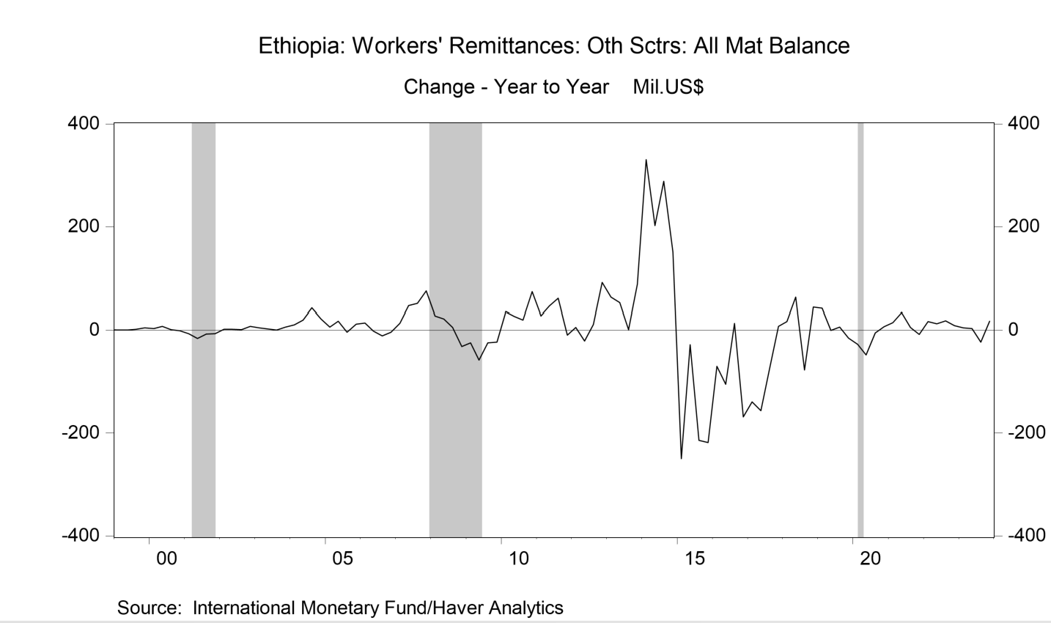
level | q1 | q2 | q3 | q4
1999 | 4.4 | 7.9 | 9 | 8.9 | yoy change | q1 | q2 | q3 | q4
2000 | 7.4 | 15.6 | 10 | 7.6 | 2000 | 3 | 7.7 | 1 | -1.3
2001 | 1 | 0 | 2.5 | 0.8 | 2001 | -6.4 | -15.6 | -7.5 | -6.8
2002 | 2.6 | 1.8 | 3.9 | 8.1 | 2002 | 1.6 | 1.8 | 1.4 | 7.3
2003 | 7.2 | 4.3 | 4.3 | 14.2 | 2003 | 4.6 | 2.5 | 0.4 | 6.1
2004 | 17.7 | 23.8 | 47 | 36 | 2004 | 10.5 | 19.5 | 42.7 | 21.8
2005 | 24.2 | 41.7 | 43.2 | 48.1 | 2005 | 6.5 | 17.9 | -3.8 | 12.1
2006 | 37.9 | 40 | 32.6 | 44.6 | 2006 | 13.7 | -1.7 | -10.6 | -3.5
2007 | 51 | 86.7 | 84 | 119.7 | 2007 | 13.1 | 46.7 | 51.4 | 75.1
2008 | 78.8 | 108.4 | 89.8 | 88.4 | 2008 | 27.8 | 21.7 | 5.8 | -31.3
2009 | 54.4 | 50.5 | 65 | 65.1 | 2009 | -24.4 | -57.9 | -24.8 | -23.3
2010 | 89.5 | 77.6 | 84.7 | 139.2 | 2010 | 35.1 | 27.1 | 19.7 | 74.1
2011 | 117.1 | 123.6 | 145.8 | 130 | 2011 | 27.6 | 46 | 61.1 | -9.2
2012 | 122.8 | 102.6 | 157.3 | 221.8 | 2012 | 5.7 | -21 | 11.5 | 91.8
2013 | 186.2 | 155.4 | 158.8 | 309.6 | 2013 | 63.4 | 52.8 | 1.5 | 87.8
2014 | 516.4 | 357.8 | 447.2 | 460.7 | 2014 | 330.2 | 202.4 | 288.4 | 151.1
2015 | 266.6 | 329.9 | 233.4 | 242.6 | 2015 | -249.8 | -27.9 | -213.8 | -218.1
2016 | 196.6 | 224.8 | 247 | 74 | 2016 | -70 | -105.1 | 13.6 | -168.6
2017 | 57.1 | 68.3 | 173.4 | 81.9 | 2017 | -139.5 | -156.5 | -73.6 | 7.9
2018 | 73.8 | 131.6 | 96.5 | 125.8 | 2018 | 16.7 | 63.3 | -76.9 | 43.9
2019 | 115.8 | 131.3 | 102.5 | 110.9 | 2019 | 42 | -0.3 | 6 | -14.9
2020 | 88.2 | 83.4 | 97.3 | 118 | 2020 | -27.6 | -47.9 | -5.2 | 7.1
2021 | 103 | 117.6 | 102.9 | 109.9 | 2021 | 14.8 | 34.2 | 5.6 | -8.1
2022 | 119.6 | 130.5 | 121 | 118.6 | 2022 | 16.6 | 12.9 | 18.1 | 8.7
2023 | 124.2 | 134.1 | 97.7 | 136.3 | 2023 | 4.6 | 3.6 | -23.3 | 17.7

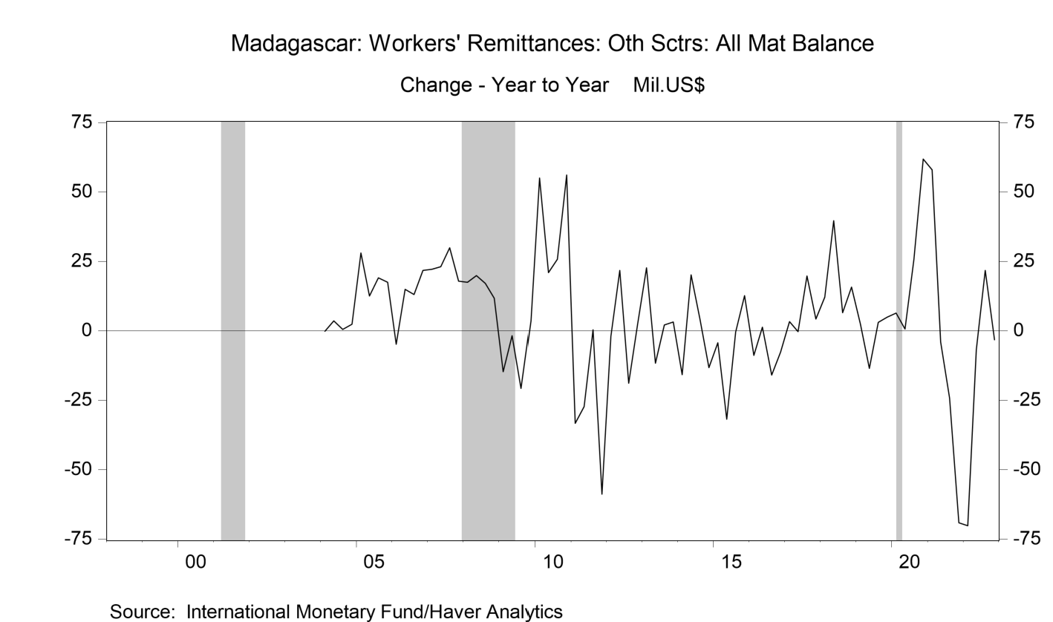
level | q1 | q2 | q3 | q4 | yoy change | q1 | q2 | q3 | q4
2003 | 1 | -2.2 | -0.7 | -3 | 2004 | -0.2 | 3.5 | 0.5 | 2.4
2004 | 0.8 | 1.3 | -0.2 | -0.6 | 2005 | 28 | 12.5 | 19.1 | 17.4
2005 | 28.8 | 13.8 | 18.9 | 16.8 | 2006 | -4.8 | 14.9 | 13 | 21.8
2006 | 24 | 28.7 | 31.9 | 38.6 | 2007 | 22.1 | 23.1 | 29.9 | 17.8
2007 | 46.1 | 51.8 | 61.8 | 56.4 | 2008 | 17.5 | 19.9 | 17.1 | 11.7
2008 | 63.6 | 71.7 | 78.9 | 68.1 | 2009 | -14.7 | -1.8 | -20.8 | 3.5
2009 | 48.9 | 69.9 | 58.1 | 71.6 | 2010 | 55 | 20.9 | 25.7 | 56.1
2010 | 103.9 | 90.8 | 83.8 | 127.7 | 2011 | -33.3 | -27.3 | 0.4 | -58.8
2011 | 70.6 | 63.5 | 84.2 | 68.9 | 2012 | -2 | 21.7 | -18.9 | 2.4
2012 | 68.6 | 85.2 | 65.3 | 71.3 | 2013 | 22.7 | -11.7 | 2.1 | 3.2
2013 | 91.3 | 73.5 | 67.4 | 74.5 | 2014 | -15.8 | 20.2 | 4.1 | -13.3
2014 | 75.5 | 93.7 | 71.5 | 61.2 | 2015 | -4.3 | -31.8 | -0.5 | 12.7
2015 | 71.2 | 61.9 | 71 | 73.9 | 2016 | -8.9 | 1.3 | -16 | -7.7
2016 | 62.3 | 63.2 | 55 | 66.2 | 2017 | 3.3 | -0.3 | 19.8 | 4.2
2017 | 65.6 | 62.9 | 74.8 | 70.4 | 2018 | 12.1 | 39.7 | 6.5 | 15.7
2018 | 77.7 | 102.6 | 81.3 | 86.1 | 2019 | 2.4 | -13.5 | 3 | 4.9
2019 | 80.1 | 89.1 | 84.3 | 91 | 2020 | 6.4 | 0.6 | 25.7 | 61.8
2020 | 86.5 | 89.7 | 110 | 152.8 | 2021 | 57.9 | -4 | -24.2 | -69.2
2021 | 144.4 | 85.7 | 85.8 | 83.6 | 2022 | -70.2 | -6.8 | 21.8 | -3.2
2022 | 74.2 | 78.9 | 107.6 | 80.4

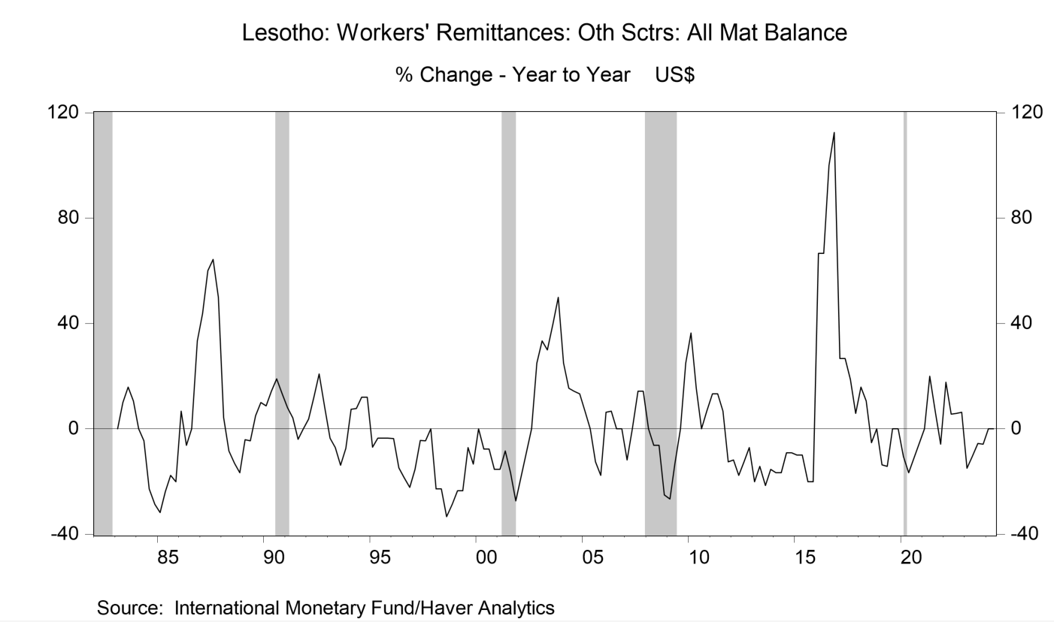
level | q1 | q2 | q3 | q4
1982.0 | 2.2 | 2.0 | 1.9 | 1.9 | yoy change | q1 | q2 | q3 | q4
1983.0 | 2.2 | 2.2 | 2.2 | 2.1 | 1983 | 0 | 10 | 15.79 | 10.53
1984.0 | 2.2 | 2.1 | 1.7 | 1.5 | 1984 | 0 | -4.55 | -22.73 | -28.57
1985.0 | 1.5 | 1.6 | 1.4 | 1.2 | 1985 | -31.82 | -23.81 | -17.65 | -20
1986.0 | 1.6 | 1.5 | 1.4 | 1.6 | 1986 | 6.67 | -6.25 | 0 | 33.33
1987.0 | 2.3 | 2.4 | 2.3 | 2.4 | 1987 | 43.75 | 60 | 64.29 | 50
1988.0 | 2.4 | 2.2 | 2.0 | 2.0 | 1988 | 4.35 | -8.33 | -13.04 | -16.67
1989.0 | 2.3 | 2.1 | 2.1 | 2.2 | 1989 | -4.17 | -4.55 | 5 | 10
1990.0 | 2.5 | 2.4 | 2.5 | 2.5 | 1990 | 8.7 | 14.29 | 19.05 | 13.64
1991.0 | 2.7 | 2.5 | 2.4 | 2.5 | 1991 | 8 | 4.17 | -4 | 0
1992.0 | 2.8 | 2.8 | 2.9 | 2.7 | 1992 | 3.7 | 12 | 20.83 | 8
1993.0 | 2.7 | 2.6 | 2.5 | 2.5 | 1993 | -3.57 | -7.14 | -13.79 | -7.41
1994.0 | 2.9 | 2.8 | 2.8 | 2.8 | 1994 | 7.41 | 7.69 | 12 | 12
1995.0 | 2.7 | 2.7 | 2.7 | 2.7 | 1995 | -6.9 | -3.57 | -3.57 | -3.57
1996.0 | 2.6 | 2.3 | 2.2 | 2.1 | 1996 | -3.7 | -14.81 | -18.52 | -22.22
1997.0 | 2.2 | 2.2 | 2.1 | 2.1 | 1997 | -15.38 | -4.35 | -4.55 | 0
1998.0 | 1.7 | 1.7 | 1.4 | 1.5 | 1998 | -22.73 | -22.73 | -33.33 | -28.57
1999.0 | 1.3 | 1.3 | 1.3 | 1.3 | 1999 | -23.53 | -23.53 | -7.14 | -13.33
2000.0 | 1.3 | 1.2 | 1.2 | 1.1 | 2000 | 0 | -7.69 | -7.69 | -15.38
2001.0 | 1.1 | 1.1 | 1.0 | 0.8 | 2001 | -15.38 | -8.33 | -16.67 | -27.27
2002.0 | 0.9 | 1.0 | 1.0 | 1.0 | 2002 | -18.18 | -9.09 | 0 | 25
2003.0 | 1.2 | 1.3 | 1.4 | 1.5 | 2003 | 33.33 | 30 | 40 | 50
2004.0 | 1.5 | 1.5 | 1.6 | 1.7 | 2004 | 25 | 15.38 | 14.29 | 13.33
2005.0 | 1.6 | 1.5 | 1.4 | 1.4 | 2005 | 6.67 | 0 | -12.5 | -17.65
2006.0 | 1.7 | 1.6 | 1.4 | 1.4 | 2006 | 6.25 | 6.67 | 0 | 0
2007.0 | 1.5 | 1.6 | 1.6 | 1.6 | 2007 | -11.76 | 0 | 14.29 | 14.29
2008.0 | 1.5 | 1.5 | 1.5 | 1.2 | 2008 | 0 | -6.25 | -6.25 | -25
2009.0 | 1.1 | 1.3 | 1.5 | 1.5 | 2009 | -26.67 | -13.33 | 0 | 25
2010.0 | 1.5 | 1.5 | 1.5 | 1.6 | 2010 | 36.36 | 15.38 | 0 | 6.67
2011.0 | 1.7 | 1.7 | 1.6 | 1.4 | 2011 | 13.33 | 13.33 | 6.67 | -12.5
2012.0 | 1.5 | 1.4 | 1.4 | 1.3 | 2012 | -11.76 | -17.65 | -12.5 | -7.14
2013.0 | 1.2 | 1.2 | 1.1 | 1.1 | 2013 | -20 | -14.29 | -21.43 | -15.38
2014.0 | 1.0 | 1.0 | 1.0 | 1.0 | 2014 | -16.67 | -16.67 | -9.09 | -9.09
2015.0 | 0.9 | 0.9 | 0.8 | 0.8 | 2015 | -10 | -10 | -20 | -20
2016.0 | 1.5 | 1.5 | 1.6 | 1.7 | 2016 | 66.67 | 66.67 | 100 | 112.5
2017.0 | 1.9 | 1.9 | 1.9 | 1.8 | 2017 | 26.67 | 26.67 | 18.75 | 5.88
2018.0 | 2.2 | 2.1 | 1.8 | 1.8 | 2018 | 15.79 | 10.53 | -5.26 | 0
2019.0 | 1.9 | 1.8 | 1.8 | 1.8 | 2019 | -13.64 | -14.29 | 0 | 0
2020.0 | 1.7 | 1.5 | 1.6 | 1.7 | 2020 | -10.53 | -16.67 | -11.11 | -5.56
2021.0 | 1.7 | 1.8 | 1.7 | 1.6 | 2021 | 0 | 20 | 6.25 | -5.88
2022.0 | 2.0 | 1.9 | 1.8 | 1.7 | 2022 | 17.65 | 5.56 | 5.88 | 6.25
2023.0 | 1.7 | 1.7 | 1.7 | 1.6 | 2023 | -15 | -10.53 | -5.56 | -5.88
2024.0 | 1.7 | 1.7 | --- | --- | 2024 | 0 | 0 | --- | ---

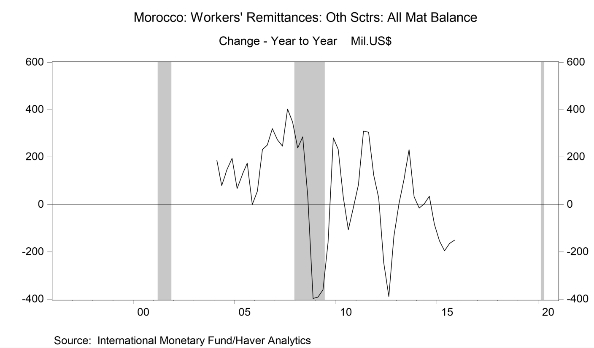
 |  |  |  |  | yoy change | q1 | q2 | q3 | q4
 |  |  |  |  | 2004 | 185.1 | 81.2 | 146.7 | 194.5
 |  |  |  |  | 2005 | 68.3 | 124.8 | 173.3 | 0.6
 |  |  |  |  | 2006 | 57.1 | 231.7 | 250.2 | 320.2
 |  |  |  |  | 2007 | 272.8 | 245.6 | 402.7 | 347
 |  |  |  |  | 2008 | 237.4 | 284.9 | 32.9 | -396.8
 |  |  |  |  | 2009 | -391.7 | -360.5 | -159.6 | 281
 |  |  |  |  | 2010 | 232.6 | 32.6 | -105.8 | -7.9
 |  |  |  |  | 2011 | 84.6 | 308.8 | 304.6 | 126.7
 |  |  |  |  | 2012 | 28.1 | -246.3 | -388.8 | -134.6
 |  |  |  |  | 2013 | 3.6 | 107.2 | 230.5 | 33.3
 |  |  |  |  | 2014 | -14 | 3.6 | 35.6 | -82.7
 |  |  |  |  | 2015 | -153.4 | -195.4 | -164.1 | -149.8

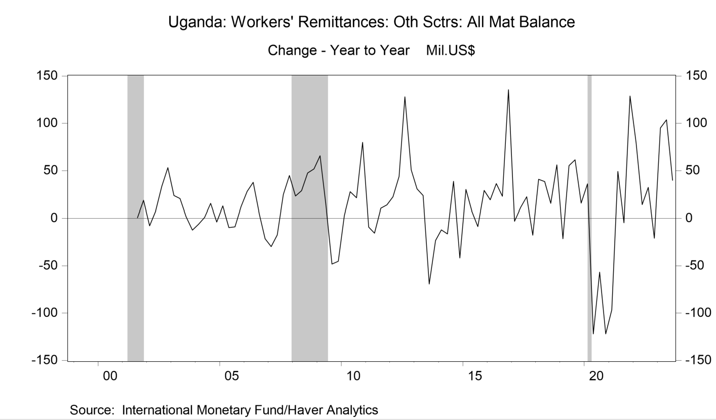
 |  |  |  |  | yoy change | q1 | q2 | q3 | q4
 |  |  |  |  | 2002 | -7.9 | 7.6 | 33.4 | 53.1
 |  |  |  |  | 2003 | 23.7 | 20.4 | 1.9 | -12.3
 |  |  |  |  | 2004 | -6.2 | 1.1 | 15.5 | -3.9
 |  |  |  |  | 2005 | 12.8 | -9.6 | -9 | 12
 |  |  |  |  | 2006 | 28.1 | 37.5 | 4.8 | -21.4
 |  |  |  |  | 2007 | -29.8 | -17.4 | 24.9 | 44.7
 |  |  |  |  | 2008 | 23.2 | 28.9 | 47.5 | 51.8
 |  |  |  |  | 2009 | 65.8 | 14.2 | -48.3 | -45.3
 |  |  |  |  | 2010 | 3 | 27.7 | 21.3 | 79.8
 |  |  |  |  | 2011 | -9.1 | -15.5 | 10.4 | 13.9
 |  |  |  |  | 2012 | 22.4 | 43.8 | 128 | 50.6
 |  |  |  |  | 2013 | 30.6 | 23.6 | -69.4 | -23.3
 |  |  |  |  | 2014 | -12.2 | -16.3 | 38.7 | -41.7
 |  |  |  |  | 2015 | 30.1 | 7.6 | -8.6 | 29.1
 |  |  |  |  | 2016 | 19.1 | 36.2 | 23 | 135.4
 |  |  |  |  | 2017 | -2.9 | 11.2 | 22.4 | -17.6
 |  |  |  |  | 2018 | 40.8 | 38.5 | 15.5 | 56.1
 |  |  |  |  | 2019 | -21.6 | 55.2 | 61.5 | 15.7
 |  |  |  |  | 2020 | 36 | -121.9 | -56.8 | -122
 |  |  |  |  | 2021 | -96.5 | 49.1 | -4.7 | 128.8
 |  |  |  |  | 2022 | 79.3 | 14.1 | 32.3 | -20.9
 |  |  |  |  | 2023 | 95.2 | 103.6 | 39.7 | ---

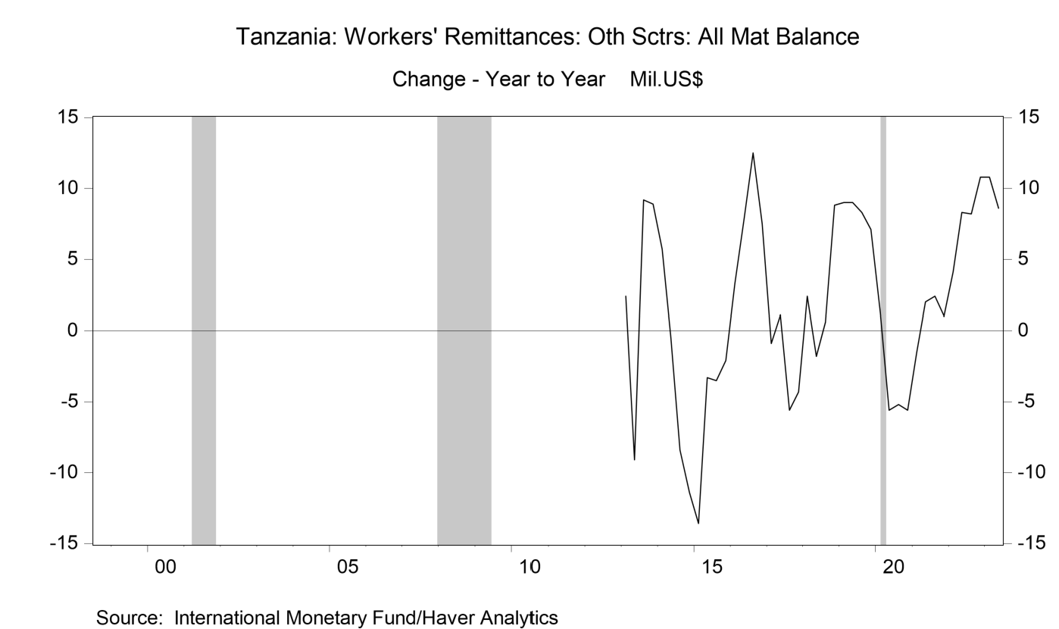
 |  |  |  |  | yoy change | q1 | q2 | q3 | q4
 |  |  |  |  | 2013 | 2.4 | -9.1 | 9.2 | 8.9
 |  |  |  |  | 2014 | 5.7 | -0.5 | -8.4 | -11.4
 |  |  |  |  | 2015 | -13.6 | -3.3 | -3.5 | -2.1
 |  |  |  |  | 2016 | 3.3 | 7.8 | 12.5 | 7.5
 |  |  |  |  | 2017 | -0.9 | 1.1 | -5.6 | -4.3
 |  |  |  |  | 2018 | 2.4 | -1.8 | 0.6 | 8.8
 |  |  |  |  | 2019 | 9 | 9 | 8.3 | 7.1
 |  |  |  |  | 2020 | 1.2 | -5.6 | -5.2 | -5.6
 |  |  |  |  | 2021 | -1.5 | 2 | 2.4 | 1
 |  |  |  |  | 2022 | 4.1 | 8.3 | 8.2 | 10.8
 |  |  |  |  | 2023 | 10.8 | 8.6 | 6.2 | 5.1

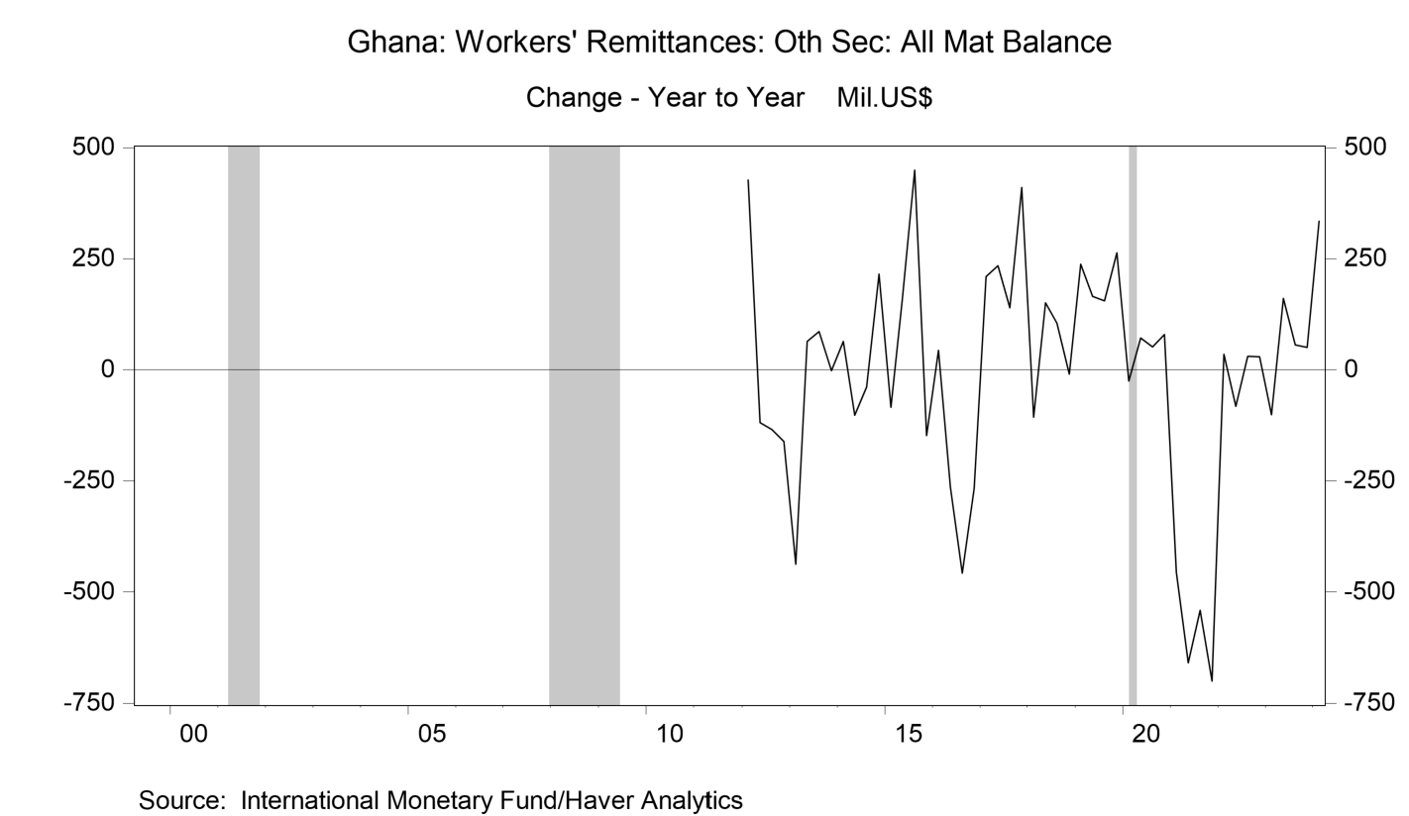
 |  |  |  |  |  | q1 | q2 | q3 | q4
 |  |  |  |  | 2012 | 427.3 | -118.3 | -134.8 | -161.3
 |  |  |  |  | 2013 | -437.5 | 64.3 | 86.2 | -1.4
 |  |  |  |  | 2014 | 64.4 | -102.3 | -38.2 | 215.9
 |  |  |  |  | 2015 | -84.3 | 159.2 | 449.7 | -148.2
 |  |  |  |  | 2016 | 44 | -263.9 | -457.6 | -266.8
 |  |  |  |  | 2017 | 209.6 | 234.4 | 139.3 | 409.9
 |  |  |  |  | 2018 | -106.5 | 150.8 | 105.1 | -9.3
 |  |  |  |  | 2019 | 237.5 | 165.2 | 155.5 | 263.9
 |  |  |  |  | 2020 | -25.1 | 71.8 | 52.2 | 79.4
 |  |  |  |  | 2021 | -455.4 | -658.9 | -540.7 | -700.6
 |  |  |  |  | 2022 | 35.3 | -81.6 | 30.6 | 29.2
 |  |  |  |  | 2023 | -101.1 | 160.6 | 56.6 | 51.1
 |  |  |  |  | 2024 | 334.2 | --- | --- | ---

me
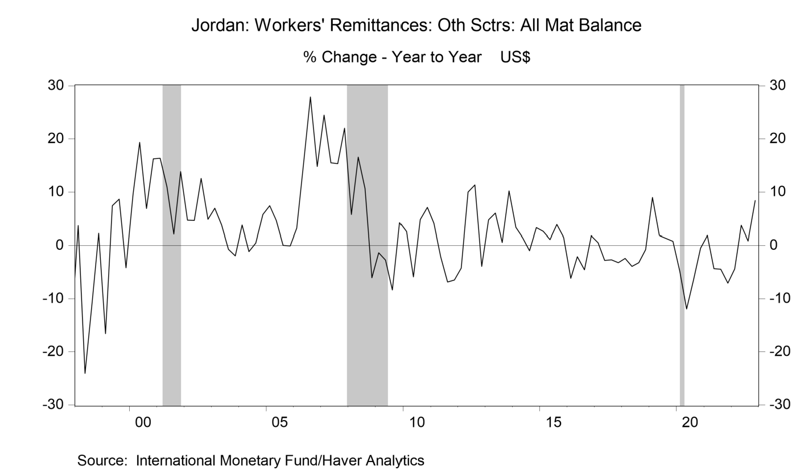
 |  |  |  |  | yoy % | q1 | q2 | q3 | q4
 |  |  |  |  | 1998 | 3.65 | -24.06 | -11.27 | 2.25
 |  |  |  |  | 1999 | -16.61 | 7.4 | 8.63 | -4.19
 |  |  |  |  | 2000 | 9.64 | 19.35 | 6.87 | 16.23
 |  |  |  |  | 2001 | 16.37 | 10.92 | 2.06 | 13.83
 |  |  |  |  | 2002 | 4.66 | 4.66 | 12.53 | 4.85
 |  |  |  |  | 2003 | 6.93 | 3.79 | -0.73 | -1.96
 |  |  |  |  | 2004 | 3.79 | -1.12 | 0.44 | 5.73
 |  |  |  |  | 2005 | 7.43 | 4.65 | 0.04 | -0.06
 |  |  |  |  | 2006 | 3.18 | 15.39 | 27.87 | 14.8
 |  |  |  |  | 2007 | 24.46 | 15.51 | 15.31 | 22.03
 |  |  |  |  | 2008 | 5.75 | 16.55 | 10.61 | -6.07
 |  |  |  |  | 2009 | -1.33 | -2.76 | -8.36 | 4.19
 |  |  |  |  | 2010 | 2.56 | -5.92 | 4.79 | 7.11
 |  |  |  |  | 2011 | 4.08 | -2.15 | -6.87 | -6.5
 |  |  |  |  | 2012 | -4.22 | 10 | 11.33 | -3.93
 |  |  |  |  | 2013 | 4.76 | 6.03 | 0.59 | 10.18
 |  |  |  |  | 2014 | 3.37 | 1.42 | -0.99 | 3.31
 |  |  |  |  | 2015 | 2.59 | 1.1 | 3.87 | 1.49
 |  |  |  |  | 2016 | -6.17 | -2.11 | -4.54 | 1.81
 |  |  |  |  | 2017 | 0.54 | -2.78 | -2.7 | -3.21
 |  |  |  |  | 2018 | -2.43 | -3.94 | -3.25 | -0.75
 |  |  |  |  | 2019 | 8.96 | 1.86 | 1.3 | 0.8
 |  |  |  |  | 2020 | -4.84 | -11.91 | -6.53 | -0.52
 |  |  |  |  | 2021 | 1.84 | -4.36 | -4.44 | -7.07
 |  |  |  |  | 2022 | -4.38 | 3.72 | 0.86 | 8.39

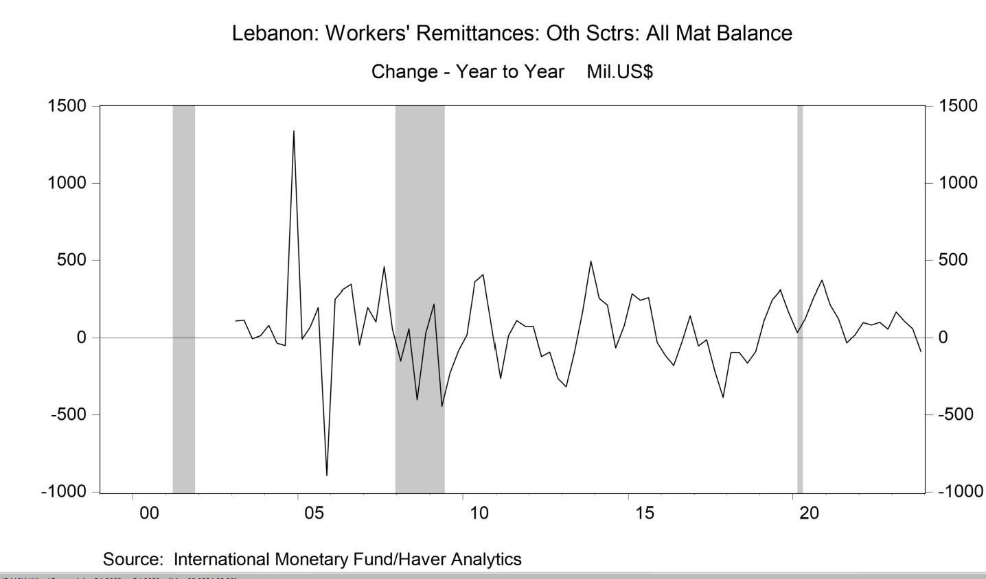
 |  |  |  |  | yoy % | q1 | q2 | q3 | q4
 |  |  |  |  | 2003 | 110.5 | 115 | -4.8 | 14.6
 |  |  |  |  | 2004 | 83 | -33.8 | -50.1 | 1340.3
 |  |  |  |  | 2005 | -6.5 | 69.4 | 198.4 | -894.4
 |  |  |  |  | 2006 | 250.7 | 311.8 | 345.3 | -45.1
 |  |  |  |  | 2007 | 197 | 104.4 | 459.2 | 58
 |  |  |  |  | 2008 | -148.4 | 59.8 | -401.5 | 31.2
 |  |  |  |  | 2009 | 219.7 | -443 | -226.3 | -79.5
 |  |  |  |  | 2010 | 18.9 | 360.7 | 407.2 | 65.7
 |  |  |  |  | 2011 | -263.5 | 16.2 | 113.2 | 74.9
 |  |  |  |  | 2012 | 74.4 | -119.5 | -91.7 | -263.2
 |  |  |  |  | 2013 | -315.7 | -92.9 | 172.7 | 495
 |  |  |  |  | 2014 | 258.5 | 213.5 | -65.1 | 80.4
 |  |  |  |  | 2015 | 288.2 | 244.7 | 263.5 | -28.4
 |  |  |  |  | 2016 | -112.8 | -178.9 | -26.2 | 143.8
 |  |  |  |  | 2017 | -52.5 | -12.1 | -215.7 | -385
 |  |  |  |  | 2018 | -94.5 | -94 | -162.2 | -87.4
 |  |  |  |  | 2019 | 112 | 246.9 | 308.8 | 164
 |  |  |  |  | 2020 | 36.2 | 124.3 | 264.6 | 372.2
 |  |  |  |  | 2021 | 214.4 | 125.4 | -30.9 | 19.5
 |  |  |  |  | 2022 | 100.6 | 83.9 | 102.7 | 58.5
 |  |  |  |  | 2023 | 168.7 | 107.8 | 60.3 | -87.8

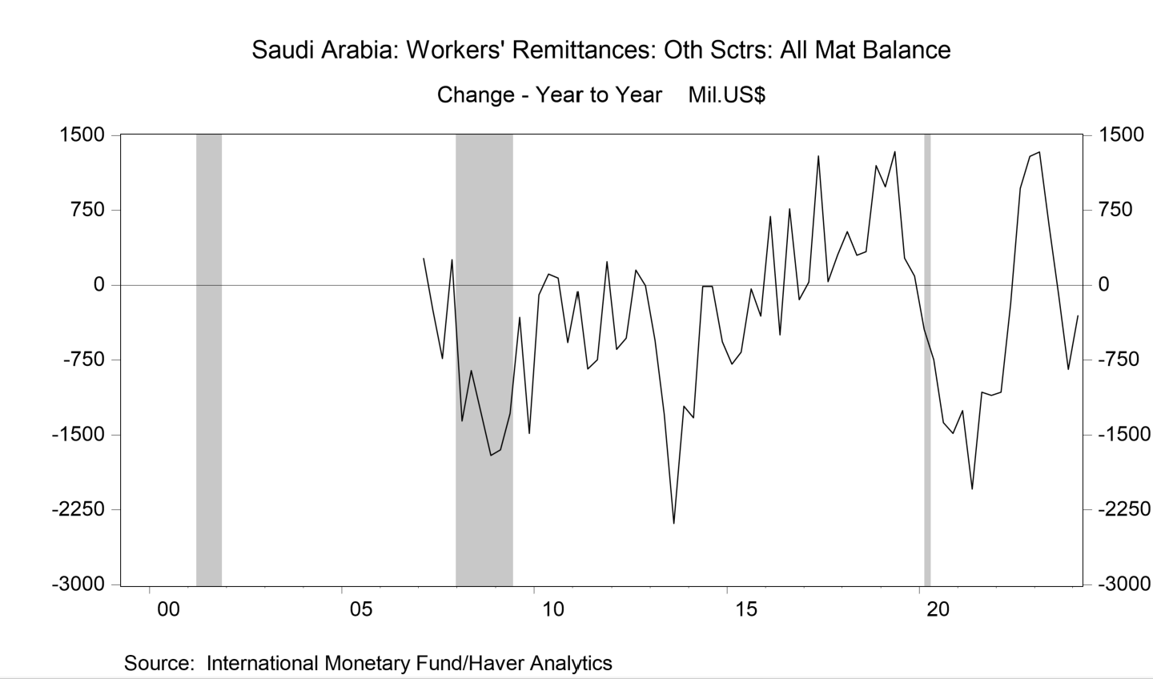
level | q1 | q2 | q3 | q4 | yoy % | q1 | q2 | q3 | q4
2006 | -3595.4 | -4040 | -3793.3 | -3850 | 2007 | 267.7 | -244.3 | -733.8 | 253.5
2007 | -3327.7 | -4284.3 | -4527.1 | -3596.5 | 2008 | -1361.2 | -854.4 | -1288 | -1706.2
2008 | -4688.9 | -5138.7 | -5815.1 | -5302.7 | 2009 | -1650.1 | -1285.6 | -322.7 | -1483.9
2009 | -6339 | -6424.3 | -6137.8 | -6786.6 | 2010 | -98.1 | 110.6 | 71.6 | -575.9
2010 | -6437.1 | -6313.7 | -6066.2 | -7362.5 | 2011 | -66.1 | -840.6 | -746.4 | 236.6
2011 | -6503.2 | -7154.3 | -6812.6 | -7125.9 | 2012 | -642.9 | -529.6 | 150.8 | -5.1
2012 | -7146.1 | -7683.9 | -6661.8 | -7131 | 2013 | -553 | -1295.7 | -2386.1 | -1213.7
2013 | -7699.1 | -8979.6 | -9047.9 | -8344.7 | 2014 | -1330.5 | -12.8 | -15.5 | -568.5
2014 | -9029.6 | -8992.4 | -9063.4 | -8913.2 | 2015 | -792.8 | -669.3 | -38.1 | -310.5
2015 | -9822.4 | -9661.7 | -9101.5 | -9223.7 | 2016 | 688 | -498.6 | 766 | -144.9
2016 | -9134.4 | -10160.3 | -8335.5 | -9368.6 | 2017 | 29.4 | 1293.1 | 34.7 | 303.4
2017 | -9105 | -8867.2 | -8300.8 | -9065.2 | 2018 | 536.9 | 299.8 | 334.8 | 1196.9
2018 | -8568.1 | -8567.4 | -7966 | -7868.3 | 2019 | 983.7 | 1338.9 | 270.8 | 90.3
2019 | -7584.4 | -7228.5 | -7695.2 | -7778 | 2020 | -440.9 | -748.1 | -1378.6 | -1484.5
2020 | -8025.3 | -7976.6 | -9073.8 | -9262.5 | 2021 | -1255.1 | -2043.2 | -1072.4 | -1104.4
2021 | -9280.4 | -10019.8 | -10146.2 | -10366.9 | 2022 | -1073.5 | -187.4 | 967.6 | 1289.9
2022 | -10353.9 | -10207.2 | -9178.6 | -9077 | 2023 | 1335.2 | 596.8 | -102 | -843.1
2023 | -9018.7 | -9610.4 | -9280.6 | -9920.1 | 2024 | -306.7 | --- | --- | ---
2024 | -9325.4 | --- | --- | ---

